前提条件
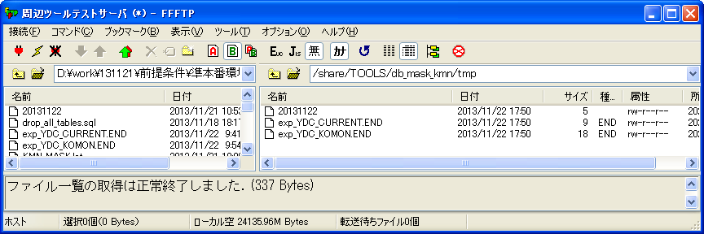
シェル実行前： | KMN_MASK.lst
RX(顧問BL)環境： | MASK,KAIYA,TKPFZK01
/ext/bkwork/pmo/TOOLS/KMN_BACKUPに、該当シェルファイル、confファイルとlstファイルがある。 | MASK,KAIYA,TKCMCD00
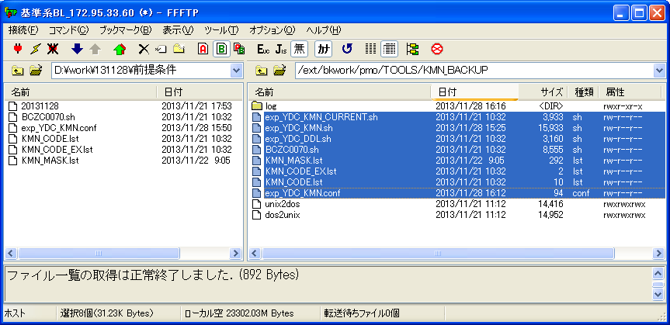
 | MASK,KAIYA,TKCMCP00
 | MASK,KYOTU,TKCMCD00
 | MASK,KYOTU,TOC0SE16
 | MASK,KYOTU,TOC0SE30
 | MASK,KYOTU,TOC0SE31
 | BIG,KAIYA,TKUSMS01
 | BIG,KAIYA,TKUSSK01
 | BIG,KAIYA,TKUSTH01
 | BIG,KAIYA,TKUSZT01
 | #ORACLE,DB,KMN_EXP_TEST/KMN_EXP_TEST@IPAS01
 | ORACLE,DB,apl03/apl03@TSTARITK

 | KMN_CODE.lst
 | 1003
 | 1008
空白行目は二つ
 | KMN_CODE_EX.lst

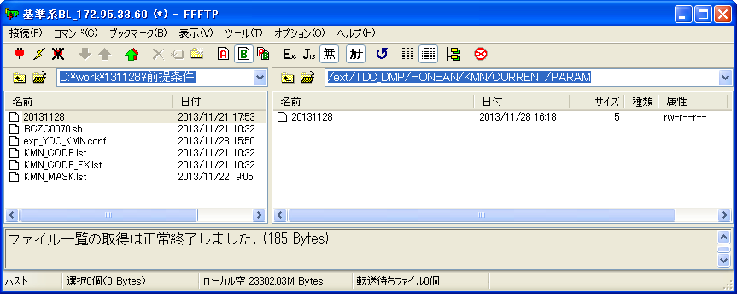
/ext/TDC_DMP/HONBAN/KMN/CURRENT/PARAMに、20131128ファイルがある。 | 20131128
 | 1001

準本番環境（本番ﾏｽｸDB）環境：
/ext/TDC_DMP/HONBAN/KMN/CURRENTに、検証物３で作成した該当ファイルがある。
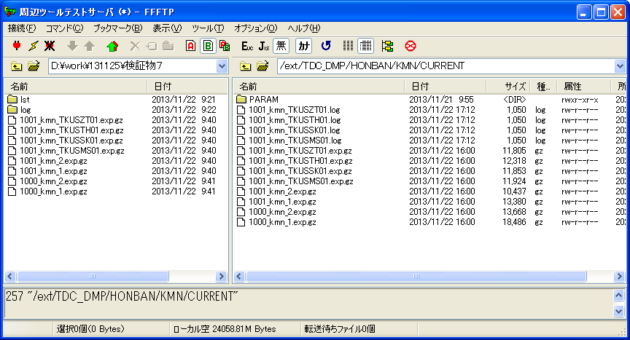

/ext/TDC_DMP/HONBAN/KMN/20131123に、検証物４で作成した該当ファイルがある。
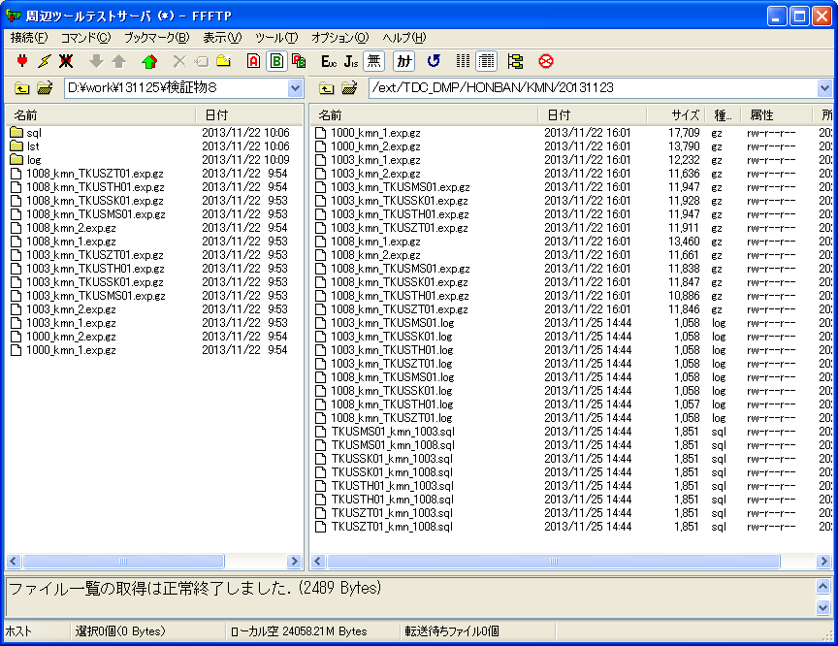

/share/TOOLS/db_mask_kmn/shに、該当シェルファイルがある。
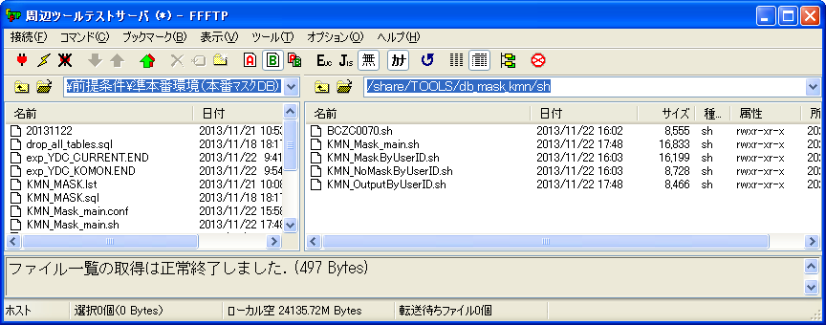

/share/TOOLS/db_mask_kmn/confに、該当ファイルがある。
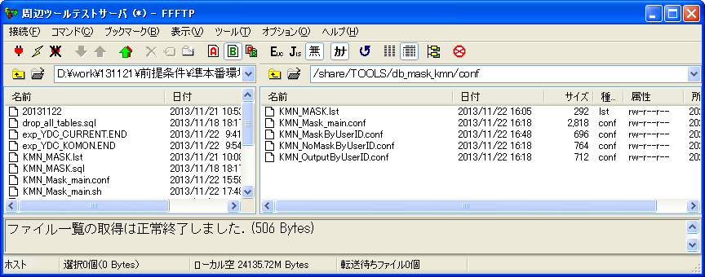

/share/TOOLS/db_mask_kmn/sqlに、下記ファイルがある。
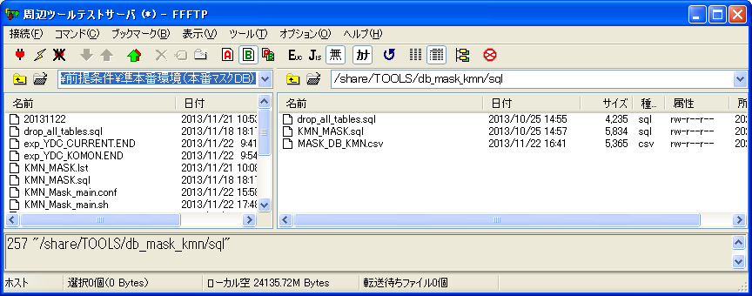

/share/TOOLS/db_mask_kmn/historyに、必要な履歴ファイルがある。
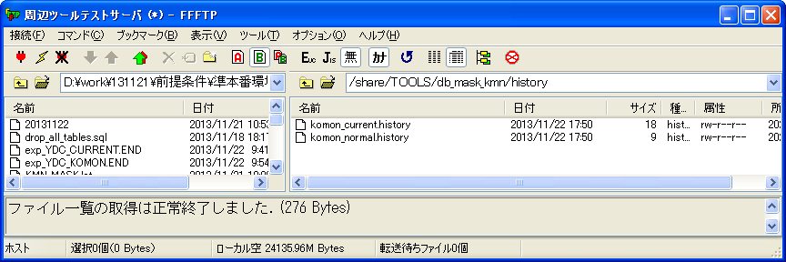

/share/TOOLS/db_mask_kmn/tmpに、必要なファイルがある。

検証物１
RX(顧問BL)環境：
シェル実行前：
顧問系DBにテーブルがない。
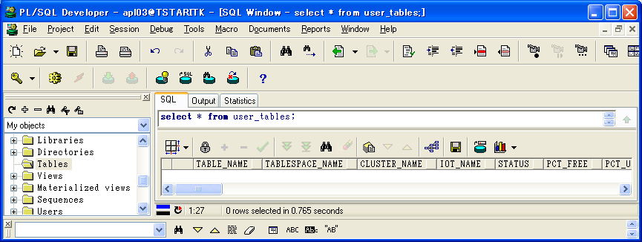

シェル実行：sh exp_YDC_KMN_CURRENT.sh
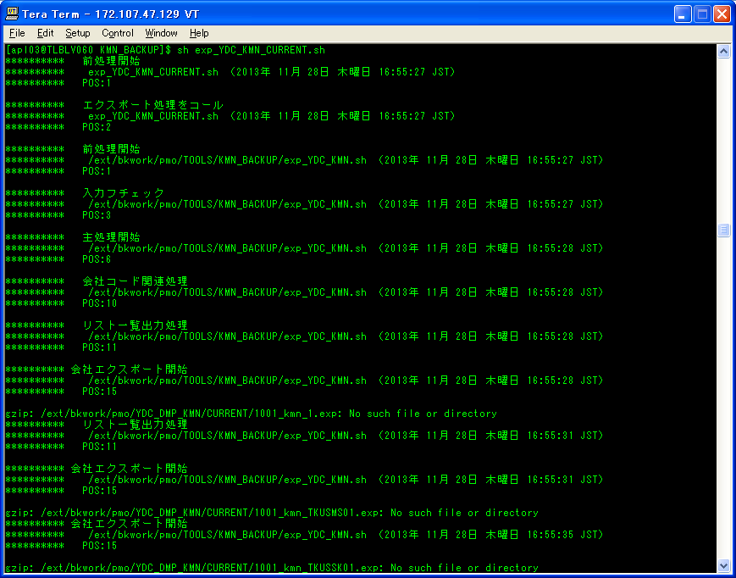

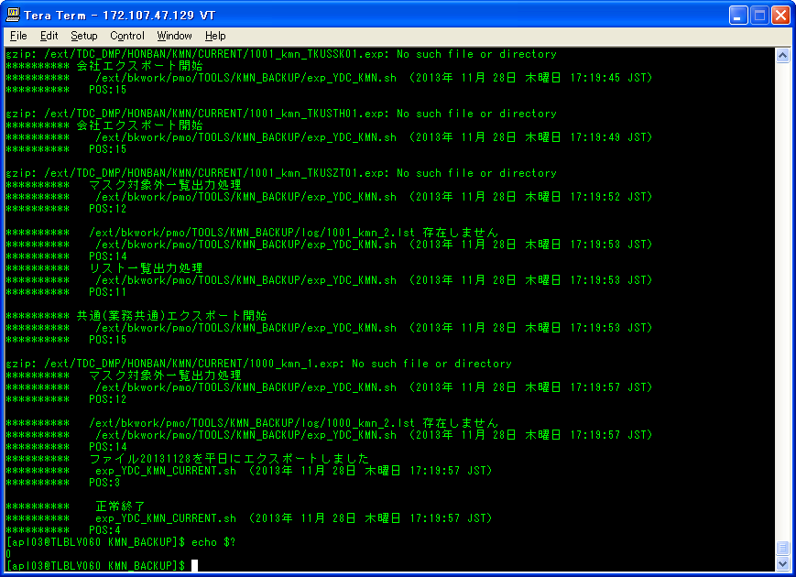

ケース1-②

シェル実行後：
/ext/TDC_DMP/HONBAN/KMN/CURRENTに、ダンプファイルが生成されないこと。
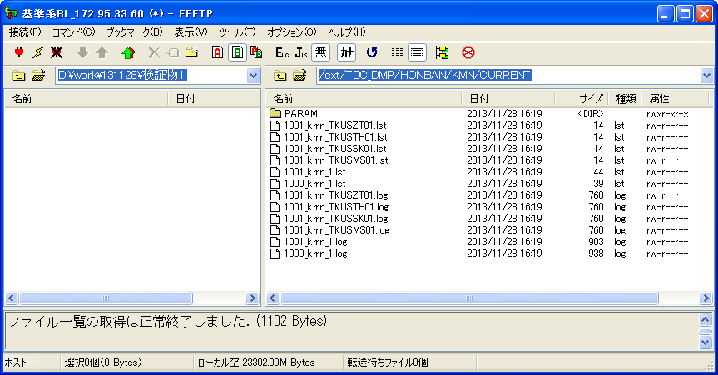

ケース1-①

/ext/bkwork/pmo/TOOLS/KMN_BACKUP/logに、シェル実行ログを作成する。
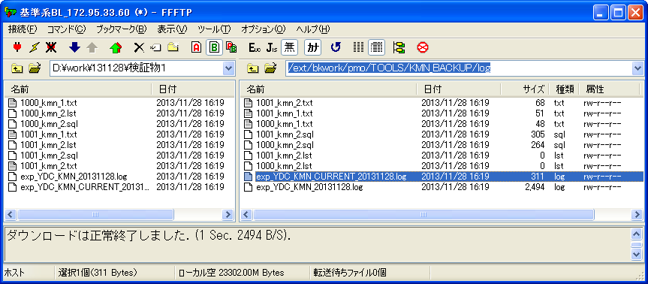

シェル実行ログ：exp_YDC_KMN_CURRENT_20131128.log
********** ファイル20131128を平日にエクスポートしました
********** exp_YDC_KMN_CURRENT.sh （2013年 11月 28日 木曜日 17:19:57 JST）
ケース1-②
********** POS:3

********** 正常終了
********** exp_YDC_KMN_CURRENT.sh （2013年 11月 28日 木曜日 17:19:57 JST）
********** POS:4

検証物２
RX(顧問BL)環境：
シェル実行前：
顧問系DBにテーブルがない。

シェル実行：sh exp_YDC_KMN.sh
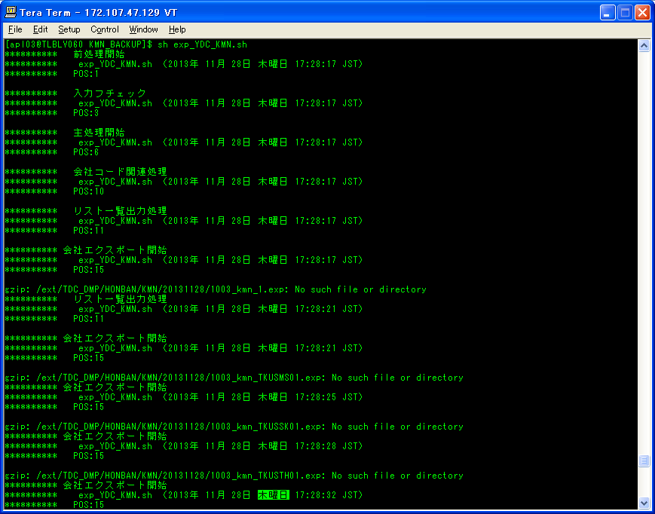

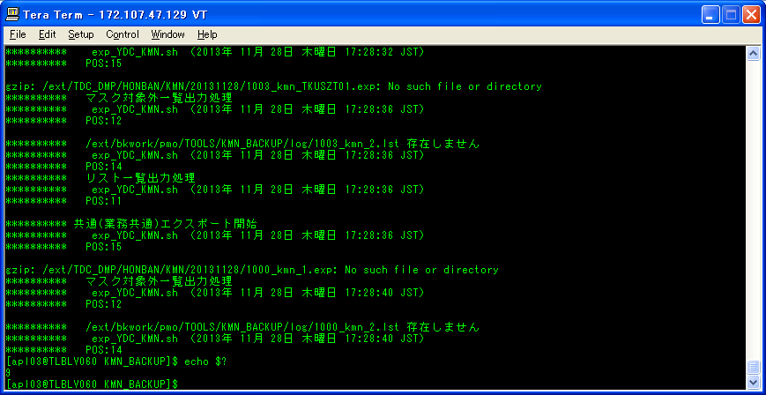

ケース3-②

シェル実行後：
/ext/TDC_DMP/HONBAN/KMN/20131128に、ダンプファイルが生成されないこと。
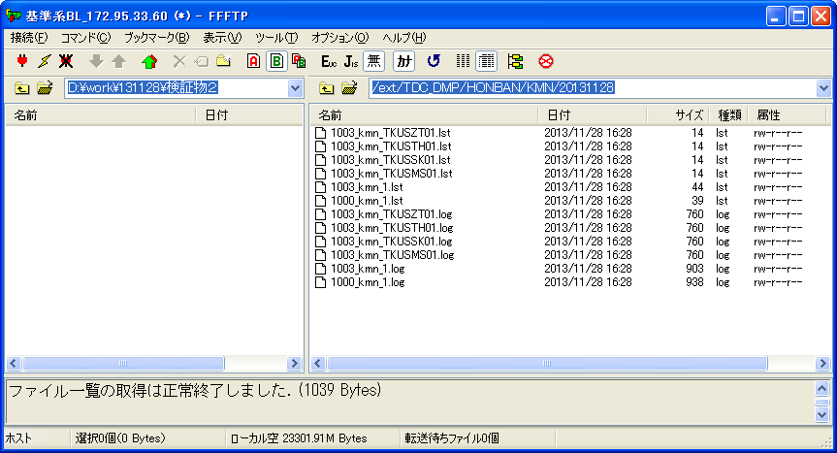

ケース3-①

/ext/bkwork/pmo/TOOLS/KMN_BACKUP/logに、シェル実行ログを作成する。
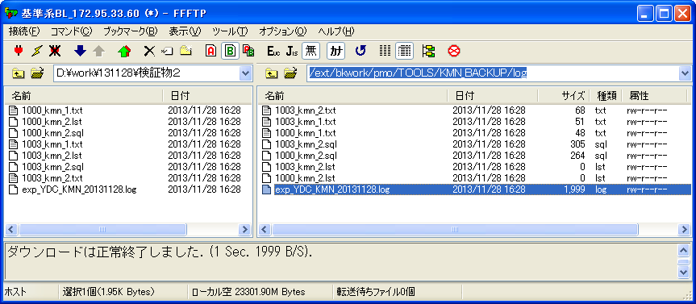

シェル実行ログ：exp_YDC_KMN_20131128.log
********** 主処理開始
********** exp_YDC_KMN.sh （2013年 11月 28日 木曜日 17:28:17 JST）
********** POS:6

********** 会社コード関連処理
********** exp_YDC_KMN.sh （2013年 11月 28日 木曜日 17:28:17 JST）
********** POS:10

********** リスト一覧出力処理
********** exp_YDC_KMN.sh （2013年 11月 28日 木曜日 17:28:17 JST）
********** POS:11

********** 会社エクスポート開始
********** exp_YDC_KMN.sh （2013年 11月 28日 木曜日 17:28:17 JST）
********** POS:15

********** リスト一覧出力処理
********** exp_YDC_KMN.sh （2013年 11月 28日 木曜日 17:28:21 JST）
********** POS:11

********** 会社エクスポート開始
********** exp_YDC_KMN.sh （2013年 11月 28日 木曜日 17:28:21 JST）
********** POS:15

********** 会社エクスポート開始
********** exp_YDC_KMN.sh （2013年 11月 28日 木曜日 17:28:25 JST）
********** POS:15

********** 会社エクスポート開始
********** exp_YDC_KMN.sh （2013年 11月 28日 木曜日 17:28:28 JST）
********** POS:15

********** 会社エクスポート開始
********** exp_YDC_KMN.sh （2013年 11月 28日 木曜日 17:28:32 JST）
********** POS:15

********** マスク対象外一覧出力処理
********** exp_YDC_KMN.sh （2013年 11月 28日 木曜日 17:28:36 JST）
********** POS:12

********** /ext/bkwork/pmo/TOOLS/KMN_BACKUP/log/1003_kmn_2.lst 存在しません
********** exp_YDC_KMN.sh （2013年 11月 28日 木曜日 17:28:36 JST）
********** POS:14
********** リスト一覧出力処理
********** exp_YDC_KMN.sh （2013年 11月 28日 木曜日 17:28:36 JST）
********** POS:11

********** 共通(業務共通)エクスポート開始
********** exp_YDC_KMN.sh （2013年 11月 28日 木曜日 17:28:36 JST）
********** POS:15

********** マスク対象外一覧出力処理
********** exp_YDC_KMN.sh （2013年 11月 28日 木曜日 17:28:40 JST）
********** POS:12

********** /ext/bkwork/pmo/TOOLS/KMN_BACKUP/log/1000_kmn_2.lst 存在しません
********** exp_YDC_KMN.sh （2013年 11月 28日 木曜日 17:28:40 JST）
********** POS:14

検証物３
RX(顧問BL)環境：
シェル実行前：
顧問系DBにテーブルがある。
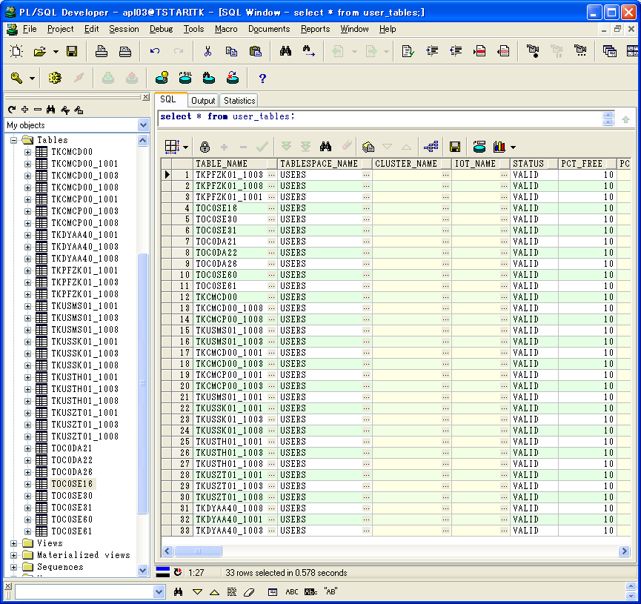

シェル実行：sh exp_YDC_KMN_CURRENT.sh
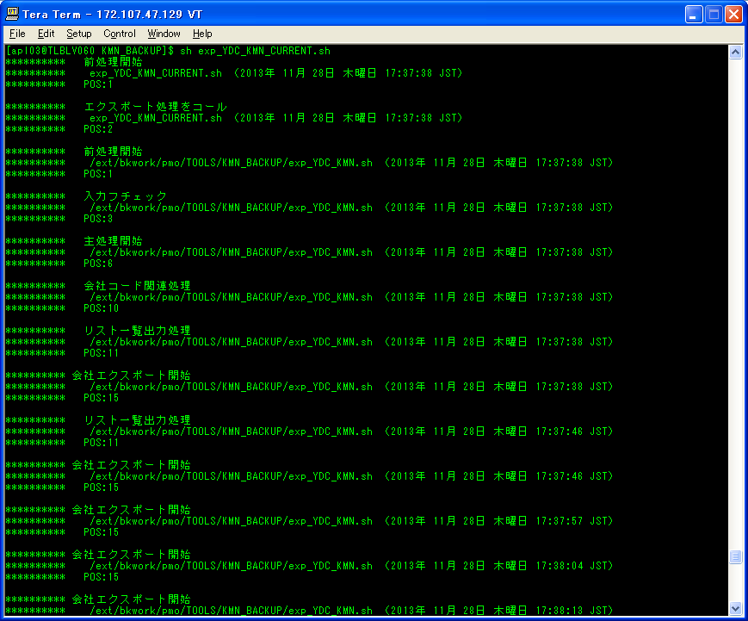

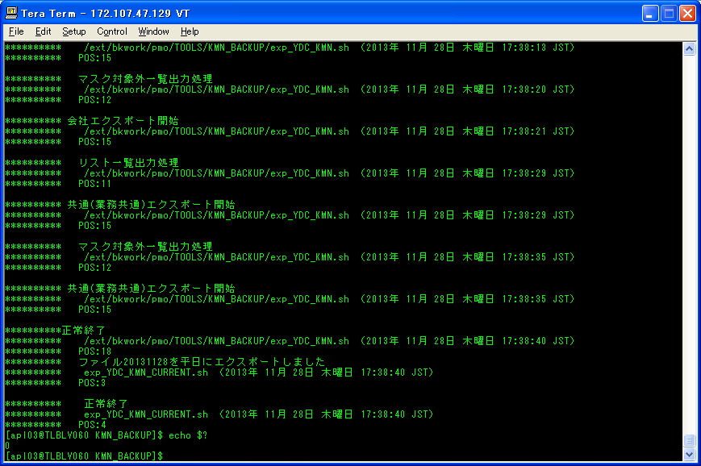

ケース2-②

シェル実行後：
/ext/TDC_DMP/HONBAN/KMN/CURRENTに、ダンプファイルが生成された。
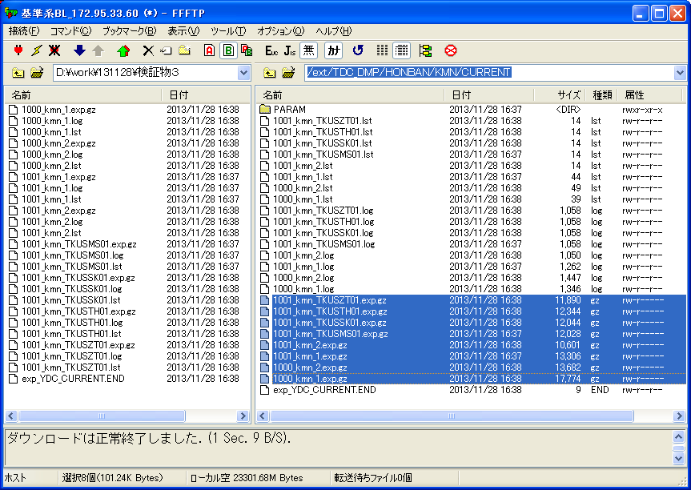

ケース2-①

/ext/bkwork/pmo/TOOLS/KMN_BACKUP/logに、シェル実行ログを取得する。
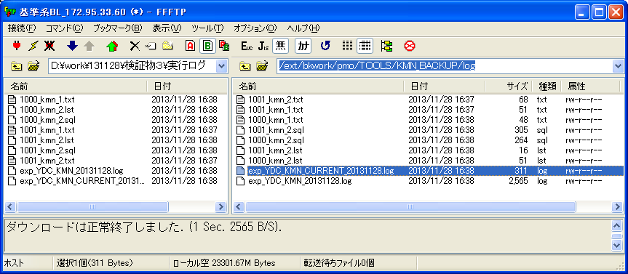

シェル実行ログ：exp_YDC_KMN_CURRENT_20131128.log
********** ファイル20131128を平日にエクスポートしました
********** exp_YDC_KMN_CURRENT.sh （2013年 11月 28日 木曜日 17:38:40 JST）
ケース2-②
********** POS:3

********** 正常終了
********** exp_YDC_KMN_CURRENT.sh （2013年 11月 28日 木曜日 17:38:40 JST）
********** POS:4

検証物４
RX(顧問BL)環境：
シェル実行前：
顧問系DBにテーブルがある。

シェル実行：sh exp_YDC_KMN.sh
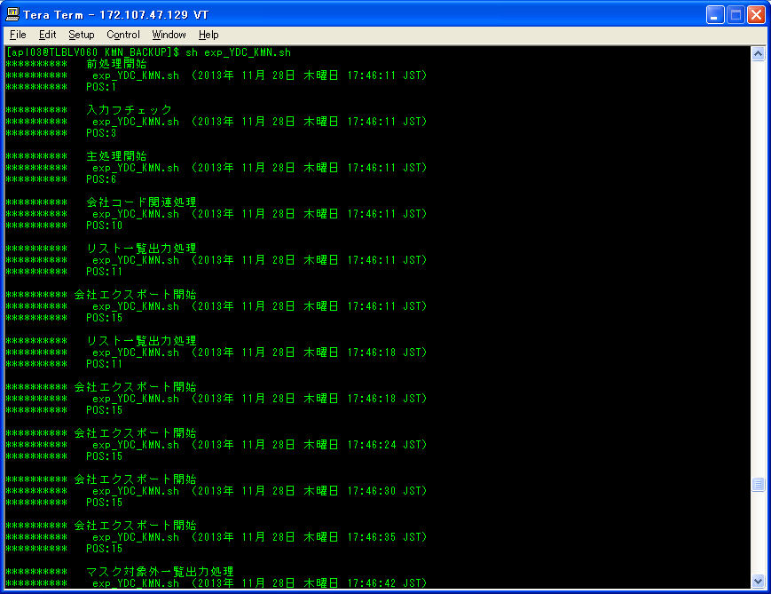

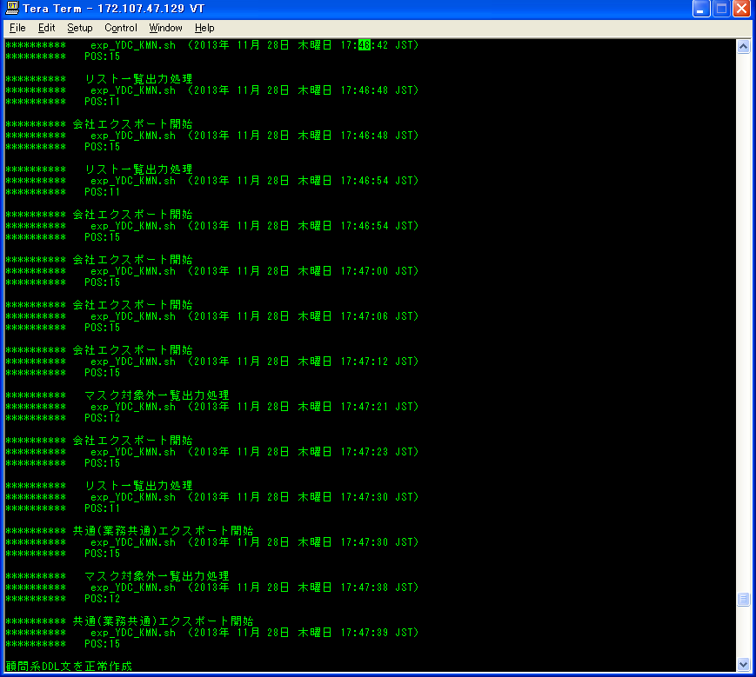

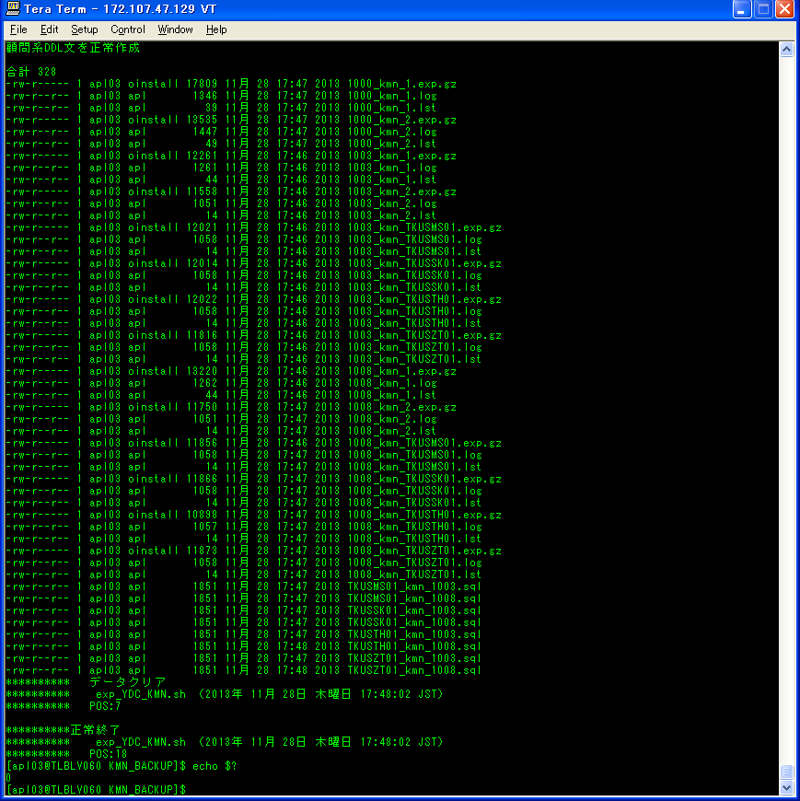
ケース4-③

ケース4-④

シェル実行後：
/ext/TDC_DMP/HONBAN/KMN/20131128に、ダンプファイルが生成された。
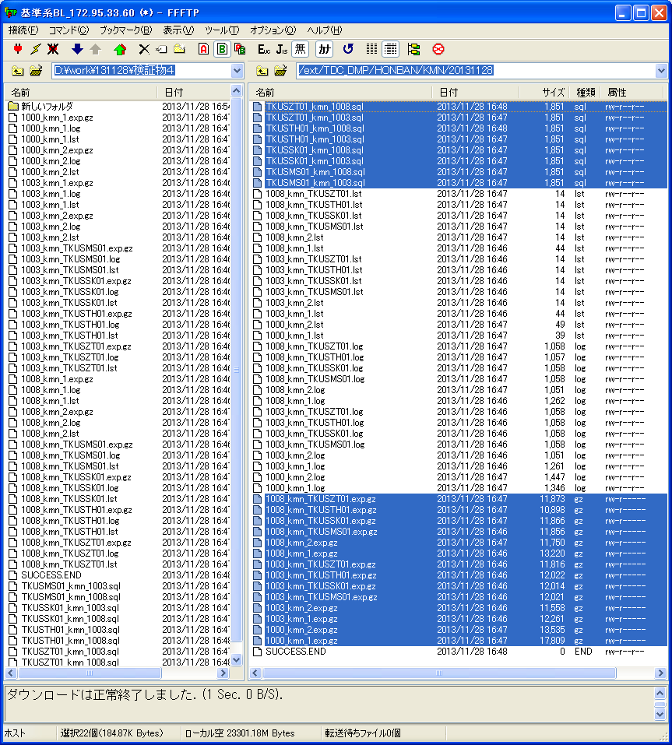

ケース4-②

ケース4-①

/ext/bkwork/pmo/TOOLS/KMN_BACKUP/logに、シェル実行ログを取得する。
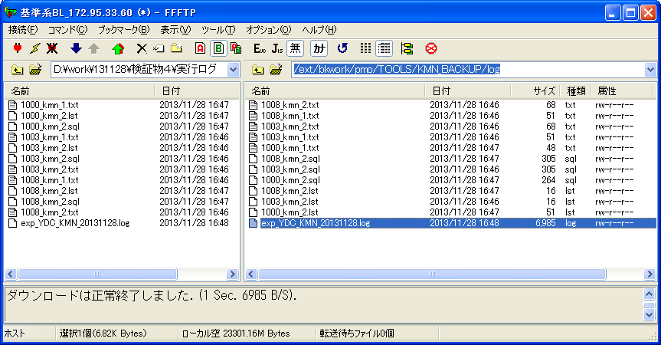

シェル実行ログ：exp_YDC_KMN_20131128.log
********** 主処理開始
********** exp_YDC_KMN.sh （2013年 11月 28日 木曜日 17:46:11 JST）
********** POS:6

********** 会社コード関連処理
********** exp_YDC_KMN.sh （2013年 11月 28日 木曜日 17:46:11 JST）
********** POS:10

********** リスト一覧出力処理
********** exp_YDC_KMN.sh （2013年 11月 28日 木曜日 17:46:11 JST）
********** POS:11

********** 会社エクスポート開始
********** exp_YDC_KMN.sh （2013年 11月 28日 木曜日 17:46:11 JST）
********** POS:15

********** リスト一覧出力処理
********** exp_YDC_KMN.sh （2013年 11月 28日 木曜日 17:46:18 JST）
********** POS:11

********** 会社エクスポート開始
********** exp_YDC_KMN.sh （2013年 11月 28日 木曜日 17:46:18 JST）
********** POS:15

********** 会社エクスポート開始
********** exp_YDC_KMN.sh （2013年 11月 28日 木曜日 17:46:24 JST）
********** POS:15

********** 会社エクスポート開始
********** exp_YDC_KMN.sh （2013年 11月 28日 木曜日 17:46:30 JST）
********** POS:15

********** 会社エクスポート開始
********** exp_YDC_KMN.sh （2013年 11月 28日 木曜日 17:46:35 JST）
********** POS:15

********** マスク対象外一覧出力処理
********** exp_YDC_KMN.sh （2013年 11月 28日 木曜日 17:46:42 JST）
********** POS:12

********** 会社エクスポート開始
********** exp_YDC_KMN.sh （2013年 11月 28日 木曜日 17:46:42 JST）
********** POS:15

********** リスト一覧出力処理
********** exp_YDC_KMN.sh （2013年 11月 28日 木曜日 17:46:48 JST）
********** POS:11

********** 会社エクスポート開始
********** exp_YDC_KMN.sh （2013年 11月 28日 木曜日 17:46:48 JST）
********** POS:15

********** リスト一覧出力処理
********** exp_YDC_KMN.sh （2013年 11月 28日 木曜日 17:46:54 JST）
********** POS:11

********** 会社エクスポート開始
********** exp_YDC_KMN.sh （2013年 11月 28日 木曜日 17:46:54 JST）
********** POS:15

********** 会社エクスポート開始
********** exp_YDC_KMN.sh （2013年 11月 28日 木曜日 17:47:00 JST）
********** POS:15

********** 会社エクスポート開始
********** exp_YDC_KMN.sh （2013年 11月 28日 木曜日 17:47:06 JST）
********** POS:15

********** 会社エクスポート開始
********** exp_YDC_KMN.sh （2013年 11月 28日 木曜日 17:47:12 JST）
********** POS:15

********** マスク対象外一覧出力処理
********** exp_YDC_KMN.sh （2013年 11月 28日 木曜日 17:47:21 JST）
********** POS:12

********** 会社エクスポート開始
********** exp_YDC_KMN.sh （2013年 11月 28日 木曜日 17:47:23 JST）
********** POS:15

********** リスト一覧出力処理
********** exp_YDC_KMN.sh （2013年 11月 28日 木曜日 17:47:30 JST）
********** POS:11

********** 共通(業務共通)エクスポート開始
********** exp_YDC_KMN.sh （2013年 11月 28日 木曜日 17:47:30 JST）
********** POS:15

********** マスク対象外一覧出力処理
********** exp_YDC_KMN.sh （2013年 11月 28日 木曜日 17:47:38 JST）
********** POS:12

********** 共通(業務共通)エクスポート開始
********** exp_YDC_KMN.sh （2013年 11月 28日 木曜日 17:47:39 JST）
********** POS:15

合計 328
-rw-r----- 1 apl03 oinstall 17809 11月 28 17:47 2013 1000_kmn_1.exp.gz
-rw-r--r-- 1 apl03 apl 1346 11月 28 17:47 2013 1000_kmn_1.log
-rw-r--r-- 1 apl03 apl 39 11月 28 17:47 2013 1000_kmn_1.lst
-rw-r----- 1 apl03 oinstall 13535 11月 28 17:47 2013 1000_kmn_2.exp.gz
-rw-r--r-- 1 apl03 apl 1447 11月 28 17:47 2013 1000_kmn_2.log
-rw-r--r-- 1 apl03 apl 49 11月 28 17:47 2013 1000_kmn_2.lst
-rw-r----- 1 apl03 oinstall 12261 11月 28 17:46 2013 1003_kmn_1.exp.gz
-rw-r--r-- 1 apl03 apl 1261 11月 28 17:46 2013 1003_kmn_1.log
-rw-r--r-- 1 apl03 apl 44 11月 28 17:46 2013 1003_kmn_1.lst
-rw-r----- 1 apl03 oinstall 11558 11月 28 17:46 2013 1003_kmn_2.exp.gz
-rw-r--r-- 1 apl03 apl 1051 11月 28 17:46 2013 1003_kmn_2.log
-rw-r--r-- 1 apl03 apl 14 11月 28 17:46 2013 1003_kmn_2.lst
-rw-r----- 1 apl03 oinstall 12021 11月 28 17:46 2013 1003_kmn_TKUSMS01.exp.gz
-rw-r--r-- 1 apl03 apl 1058 11月 28 17:46 2013 1003_kmn_TKUSMS01.log
-rw-r--r-- 1 apl03 apl 14 11月 28 17:46 2013 1003_kmn_TKUSMS01.lst
-rw-r----- 1 apl03 oinstall 12014 11月 28 17:46 2013 1003_kmn_TKUSSK01.exp.gz
-rw-r--r-- 1 apl03 apl 1058 11月 28 17:46 2013 1003_kmn_TKUSSK01.log
-rw-r--r-- 1 apl03 apl 14 11月 28 17:46 2013 1003_kmn_TKUSSK01.lst
-rw-r----- 1 apl03 oinstall 12022 11月 28 17:46 2013 1003_kmn_TKUSTH01.exp.gz
-rw-r--r-- 1 apl03 apl 1058 11月 28 17:46 2013 1003_kmn_TKUSTH01.log
-rw-r--r-- 1 apl03 apl 14 11月 28 17:46 2013 1003_kmn_TKUSTH01.lst
-rw-r----- 1 apl03 oinstall 11816 11月 28 17:46 2013 1003_kmn_TKUSZT01.exp.gz
-rw-r--r-- 1 apl03 apl 1058 11月 28 17:46 2013 1003_kmn_TKUSZT01.log
-rw-r--r-- 1 apl03 apl 14 11月 28 17:46 2013 1003_kmn_TKUSZT01.lst
-rw-r----- 1 apl03 oinstall 13220 11月 28 17:46 2013 1008_kmn_1.exp.gz
-rw-r--r-- 1 apl03 apl 1262 11月 28 17:46 2013 1008_kmn_1.log
-rw-r--r-- 1 apl03 apl 44 11月 28 17:46 2013 1008_kmn_1.lst
-rw-r----- 1 apl03 oinstall 11750 11月 28 17:47 2013 1008_kmn_2.exp.gz
-rw-r--r-- 1 apl03 apl 1051 11月 28 17:47 2013 1008_kmn_2.log
-rw-r--r-- 1 apl03 apl 14 11月 28 17:47 2013 1008_kmn_2.lst
-rw-r----- 1 apl03 oinstall 11856 11月 28 17:46 2013 1008_kmn_TKUSMS01.exp.gz
-rw-r--r-- 1 apl03 apl 1058 11月 28 17:47 2013 1008_kmn_TKUSMS01.log
-rw-r--r-- 1 apl03 apl 14 11月 28 17:47 2013 1008_kmn_TKUSMS01.lst
-rw-r----- 1 apl03 oinstall 11866 11月 28 17:47 2013 1008_kmn_TKUSSK01.exp.gz
-rw-r--r-- 1 apl03 apl 1058 11月 28 17:47 2013 1008_kmn_TKUSSK01.log
-rw-r--r-- 1 apl03 apl 14 11月 28 17:47 2013 1008_kmn_TKUSSK01.lst
-rw-r----- 1 apl03 oinstall 10898 11月 28 17:47 2013 1008_kmn_TKUSTH01.exp.gz
-rw-r--r-- 1 apl03 apl 1057 11月 28 17:47 2013 1008_kmn_TKUSTH01.log
-rw-r--r-- 1 apl03 apl 14 11月 28 17:47 2013 1008_kmn_TKUSTH01.lst
-rw-r----- 1 apl03 oinstall 11873 11月 28 17:47 2013 1008_kmn_TKUSZT01.exp.gz
-rw-r--r-- 1 apl03 apl 1058 11月 28 17:47 2013 1008_kmn_TKUSZT01.log
-rw-r--r-- 1 apl03 apl 14 11月 28 17:47 2013 1008_kmn_TKUSZT01.lst
-rw-r--r-- 1 apl03 apl 1851 11月 28 17:47 2013 TKUSMS01_kmn_1003.sql
-rw-r--r-- 1 apl03 apl 1851 11月 28 17:47 2013 TKUSMS01_kmn_1008.sql
-rw-r--r-- 1 apl03 apl 1851 11月 28 17:47 2013 TKUSSK01_kmn_1003.sql
-rw-r--r-- 1 apl03 apl 1851 11月 28 17:47 2013 TKUSSK01_kmn_1008.sql
-rw-r--r-- 1 apl03 apl 1851 11月 28 17:47 2013 TKUSTH01_kmn_1003.sql
-rw-r--r-- 1 apl03 apl 1851 11月 28 17:48 2013 TKUSTH01_kmn_1008.sql
-rw-r--r-- 1 apl03 apl 1851 11月 28 17:47 2013 TKUSZT01_kmn_1003.sql
-rw-r--r-- 1 apl03 apl 1851 11月 28 17:48 2013 TKUSZT01_kmn_1008.sql
********** データクリア
********** exp_YDC_KMN.sh （2013年 11月 28日 木曜日 17:48:02 JST）
ケース4-④
********** POS:7

**********正常終了
********** exp_YDC_KMN.sh （2013年 11月 28日 木曜日 17:48:02 JST）
********** POS:18

検証物５
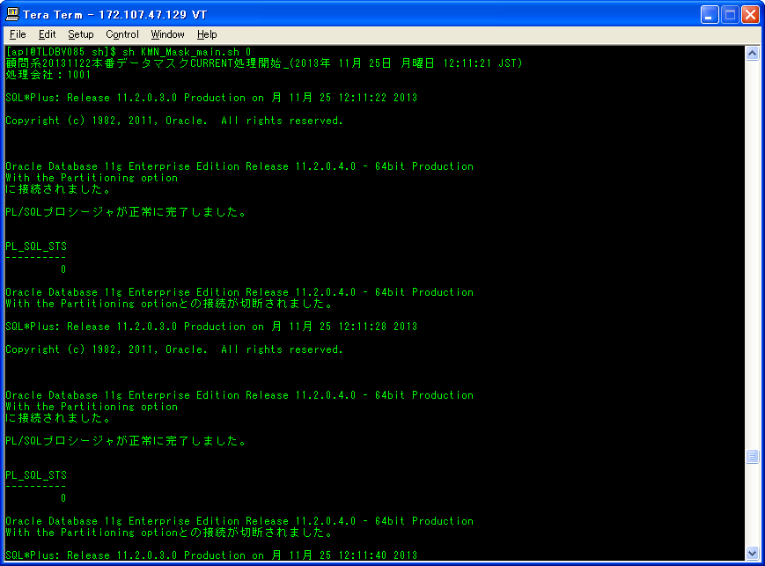
準本番環境（本番ﾏｽｸDB）環境： |  |  |  |  |  |  |  |  |  |  |  |  | シェル実行ログ：
シェル実行：sh KMN_Mask_main.sh 0 |  |  |  |  |  |  |  |  |  |  |  |  | KMN_Mask_main_20131125-121121.log
 |  |  |  |  |  |  |  |  |  |  |  |  | 顧問系20131122本番データマスクCURRENT処理開始_(2013年 11月 25日 月曜日 12:11:21 JST)
 |  |  |  |  |  |  |  |  |  |  |  |  | 処理会社：1001
 |  |  |  |  |  |  |  |  |  |  |  |  | 会社1001のマスク済みデータとDDLが公開されました。
 |  |  |  |  |  |  |  |  |  |  |  |  | 処理会社：1000
 |  |  |  |  |  |  |  |  |  |  |  |  | 会社1000のマスク済みデータとDDLが公開されました。
 |  |  |  |  |  |  |  |  |  |  |  |  | 顧問系20131122本番データマスクCURRENT処理終了_(2013年 11月 25日 月曜日 12:12:32 JST)
 |  |  |  |  |  |  |  |  |  |  |  |  | 履歴ファイル(/share/TOOLS/db_mask_kmn/history/komon_current.history)に書き込み開始(2013年 11月 25日 月曜日 12:12:32 JST)
 |  |  |  |  |  |  |  |  |  |  |  |  | 書き込みの日付：20131122
 |  |  |  |  |  |  |  |  |  |  |  |  | 履歴ファイル(/share/TOOLS/db_mask_kmn/history/komon_current.history)に書き込み終了(2013年 11月 25日 月曜日 12:12:32 JST)
 |  |  |  |  |  |  |  |  |  |  |  |  | ◆ 臨時フォルダ削除開始(2013年 11月 25日 月曜日 12:12:32 JST)
 |  |  |  |  |  |  |  |  |  |  |  |  | 〓削除フォルダ：/share/TDC_DMP/HONBAN/KMN 直下の 20131122
 |  |  |  |  |  |  |  |  |  |  |  |  | 〓削除フォルダ：/share/TDC_DMP/MASKDB/KMN 直下の 20131122
 |  |  |  |  |  |  |  |  |  |  |  |  | ◆ 臨時フォルダ削除終了(2013年 11月 25日 月曜日 12:12:32 JST)

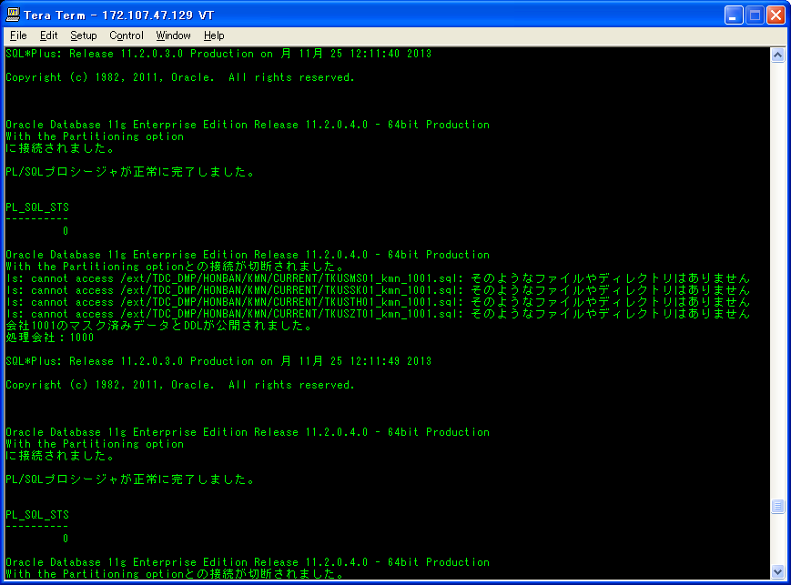

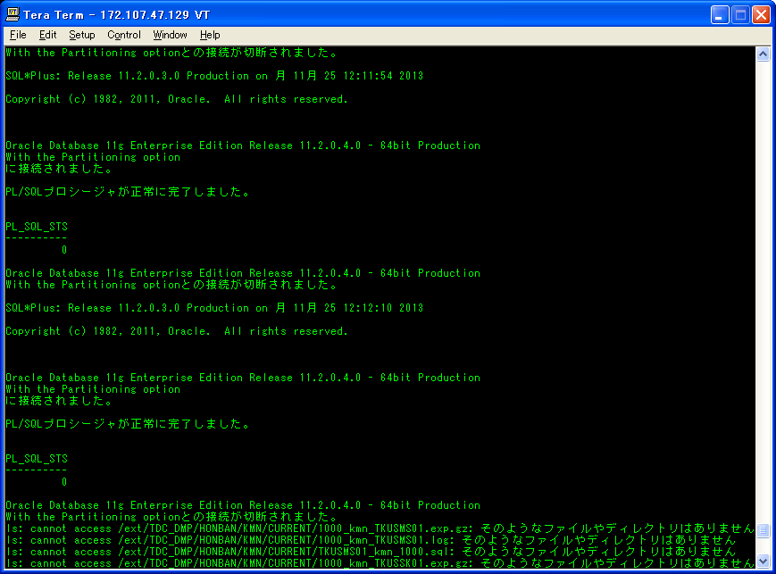

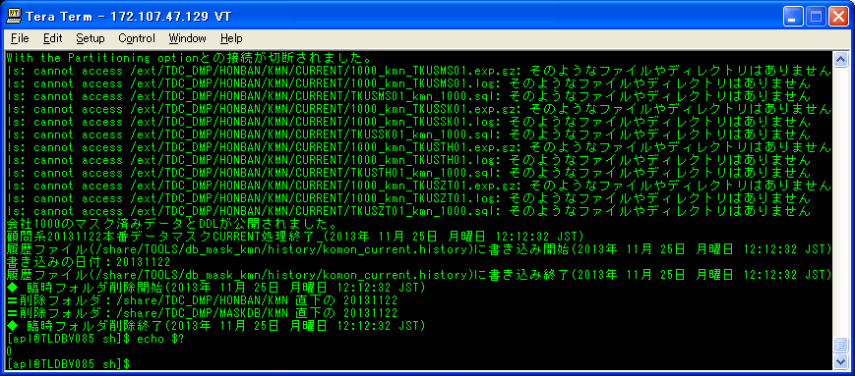

ケース5-⑥

シェル実行後：
/share/TOOLS/db_mask_kmn/logに、シェル実行ログを作成された。
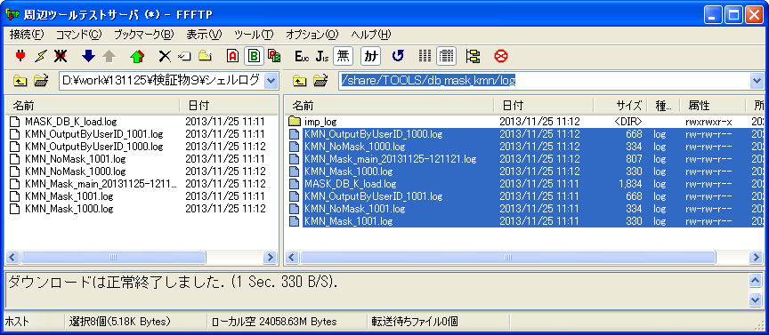

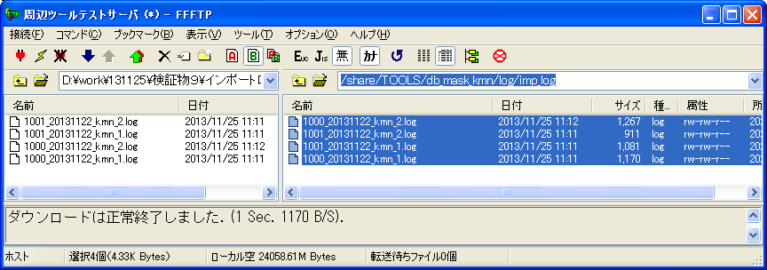
/share/TOOLS/db_mask_kmn/log/imp_logに、インポートログを作成された。
 |  |  |  |  |  |  |  |  |  |  |  |  | マスク前、インポートログ：
 |  |  |  |  |  |  |  |  |  |  |  |  | 1000_20131122_kmn_1.log
 |  |  |  |  |  |  |  |  |  |  |  |  | ;;;
 |  |  |  |  |  |  |  |  |  |  |  |  | Import: Release 11.2.0.3.0 - Production on 月 11月 25 12:11:49 2013

マスク対象テーブル（1000_kmn_1.expに存在しているテーブル）
 |  |  |  |  |  |  |  |  |  |  |  |  | Copyright (c) 1982, 2011, Oracle and/or its affiliates. All rights reserved.
 |  |  |  |  |  |  |  |  |  |  |  |  | ;;;
 |  |  |  |  |  |  |  |  |  |  |  |  | 接続先: Oracle Database 11g Enterprise Edition Release 11.2.0.4.0 - 64bit Production
 |  |  |  |  |  |  |  |  |  |  |  |  | With the Partitioning option
 |  |  |  |  |  |  |  |  |  |  |  |  | マスター表"TMP_MASK_DB1"."KMN_MASKBYUSERID_18130"は正常にロード/アンロードされました
 |  |  |  |  |  |  |  |  |  |  |  |  | TMP_MASK_DB1."KMN_MASKBYUSERID_18130"を起動しています: TMP_MASK_DB1/TMP_MASK_DB1@TSTARLIB JOB_NAME=KMN_MaskByUserID_18130 DIRECTORY=TMP_MASK_DB1/********@TSTARLIBLL=Y REMAP_SCHEMA=apl03:TMP_MASK_DB1 LOGFILE=1000_20131122_kmn_1_18130.log
 |  |  |  |  |  |  |  |  |  |  |  |  | オブジェクト型TABLE_EXPORT/TABLE/TABLEの処理中です
 |  |  |  |  |  |  |  |  |  |  |  |  | オブジェクト型TABLE_EXPORT/TABLE/TABLE_DATAの処理中です
 |  |  |  |  |  |  |  |  |  |  |  |  | . . "TMP_MASK_DB1"."TOC0SE16" 27.13 KB 2行がインポートされました
 |  |  |  |  |  |  |  |  |  |  |  |  | . . "TMP_MASK_DB1"."TKCMCD00" 0 KB 0行がインポートされました
 |  |  |  |  |  |  |  |  |  |  |  |  | . . "TMP_MASK_DB1"."TOC0SE30" 0 KB 0行がインポートされました
 |  |  |  |  |  |  |  |  |  |  |  |  | . . "TMP_MASK_DB1"."TOC0SE31" 0 KB 0行がインポートされました
 |  |  |  |  |  |  |  |  |  |  |  |  | ジョブ"TMP_MASK_DB1"."KMN_MASKBYUSERID_18130"が月 11月 25 12:11:53 2013 elapsed 0 00:00:02で正常に完了しました
/ext/TDC_DMP/MASKDB/KMN/CURRENTに、エクスポートのダンプファイルとログを作成された。
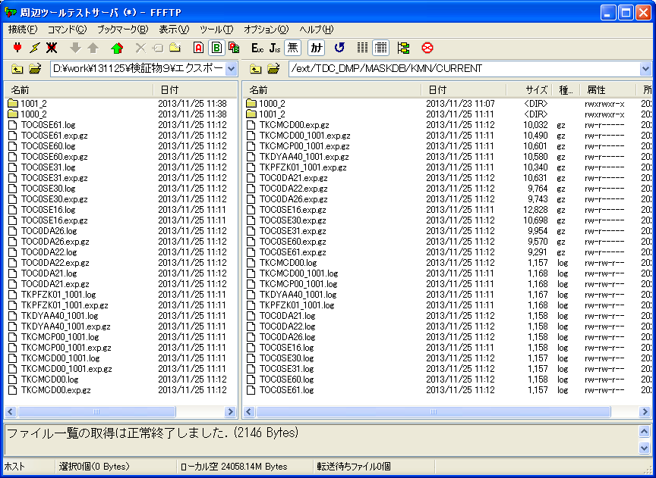
 |  |  |  |  |  |  |  |  |  |  |  |  | 1001_20131122_kmn_1.log
 |  |  |  |  |  |  |  |  |  |  |  |  | ;;;
 |  |  |  |  |  |  |  |  |  |  |  |  | Import: Release 11.2.0.3.0 - Production on 月 11月 25 12:11:23 2013

ケース5-①
マスク対象テーブル（1001_kmn_1.expに存在しているテーブル）
 |  |  |  |  |  |  |  |  |  |  |  |  | Copyright (c) 1982, 2011, Oracle and/or its affiliates. All rights reserved.
 |  |  |  |  |  |  |  |  |  |  |  |  | ;;;
 |  |  |  |  |  |  |  |  |  |  |  |  | 接続先: Oracle Database 11g Enterprise Edition Release 11.2.0.4.0 - 64bit Production
 |  |  |  |  |  |  |  |  |  |  |  |  | With the Partitioning option
 |  |  |  |  |  |  |  |  |  |  |  |  | マスター表"TMP_MASK_DB1"."KMN_MASKBYUSERID_17878"は正常にロード/アンロードされました
 |  |  |  |  |  |  |  |  |  |  |  |  | TMP_MASK_DB1."KMN_MASKBYUSERID_17878"を起動しています: TMP_MASK_DB1/TMP_MASK_DB1@TSTARLIB JOB_NAME=KMN_MaskByUserID_17878 DIRECTORY=TMP_MASK_DB1/********@TSTARLIBLL=Y REMAP_SCHEMA=apl03:TMP_MASK_DB1 LOGFILE=1001_20131122_kmn_1_17878.log
 |  |  |  |  |  |  |  |  |  |  |  |  | オブジェクト型TABLE_EXPORT/TABLE/TABLEの処理中です
 |  |  |  |  |  |  |  |  |  |  |  |  | オブジェクト型TABLE_EXPORT/TABLE/TABLE_DATAの処理中です
 |  |  |  |  |  |  |  |  |  |  |  |  | . . "TMP_MASK_DB1"."TKCMCD00_1001" 13.11 KB 1行がインポートされました
 |  |  |  |  |  |  |  |  |  |  |  |  | . . "TMP_MASK_DB1"."TKCMCP00_1001" 13.13 KB 1行がインポートされました
 |  |  |  |  |  |  |  |  |  |  |  |  | . . "TMP_MASK_DB1"."TKPFZK01_1001" 11.53 KB 12行がインポートされました
 |  |  |  |  |  |  |  |  |  |  |  |  | ジョブ"TMP_MASK_DB1"."KMN_MASKBYUSERID_17878"が月 11月 25 12:11:27 2013 elapsed 0 00:00:03で正常に完了しました

 |  |  |  |  |  |  |  |  |  |  |  |  | 1000_20131122_kmn_2.log
 |  |  |  |  |  |  |  |  |  |  |  |  | ;;;
 |  |  |  |  |  |  |  |  |  |  |  |  | Import: Release 11.2.0.3.0 - Production on 月 11月 25 12:12:10 2013

マスク対象外テーブル（1000_kmn_2.expに存在しているテーブル）
 |  |  |  |  |  |  |  |  |  |  |  |  | Copyright (c) 1982, 2011, Oracle and/or its affiliates. All rights reserved.
 |  |  |  |  |  |  |  |  |  |  |  |  | ;;;
 |  |  |  |  |  |  |  |  |  |  |  |  | 接続先: Oracle Database 11g Enterprise Edition Release 11.2.0.4.0 - 64bit Production
 |  |  |  |  |  |  |  |  |  |  |  |  | With the Partitioning option
 |  |  |  |  |  |  |  |  |  |  |  |  | マスター表"TMP_MASK_DB1"."KMN_NOMASKBYUSERID_18272"は正常にロード/アンロードされました
 |  |  |  |  |  |  |  |  |  |  |  |  | TMP_MASK_DB1."KMN_NOMASKBYUSERID_18272"を起動しています: TMP_MASK_DB1/TMP_MASK_DB1@TSTARLIB JOB_NAME=KMN_NoMaskByUserID_18272 DIRECTORY=TMP_MASK_DB1/********@TSTARLIBLL=Y REMAP_SCHEMA=apl03:TMP_MASK_DB1 LOGFILE=1000_20131122_kmn_2_18272.log
 |  |  |  |  |  |  |  |  |  |  |  |  | オブジェクト型TABLE_EXPORT/TABLE/TABLEの処理中です
 |  |  |  |  |  |  |  |  |  |  |  |  | オブジェクト型TABLE_EXPORT/TABLE/TABLE_DATAの処理中です
 |  |  |  |  |  |  |  |  |  |  |  |  | . . "TMP_MASK_DB1"."TOC0DA21" 12.18 KB 1行がインポートされました
 |  |  |  |  |  |  |  |  |  |  |  |  | . . "TMP_MASK_DB1"."TOC0DA22" 7.796 KB 5行がインポートされました
 |  |  |  |  |  |  |  |  |  |  |  |  | . . "TMP_MASK_DB1"."TOC0DA26" 8.875 KB 20行がインポートされました
 |  |  |  |  |  |  |  |  |  |  |  |  | . . "TMP_MASK_DB1"."TOC0SE60" 7.101 KB 1行がインポートされました
 |  |  |  |  |  |  |  |  |  |  |  |  | . . "TMP_MASK_DB1"."TOC0SE61" 0 KB 0行がインポートされました
 |  |  |  |  |  |  |  |  |  |  |  |  | ジョブ"TMP_MASK_DB1"."KMN_NOMASKBYUSERID_18272"が月 11月 25 12:12:13 2013 elapsed 0 00:00:02で正常に完了しました

/ext/TDC_DMP/MASKDB/KMN/CURRENT直下のフォルダ1001_2にのファイルは下記のとおりである。
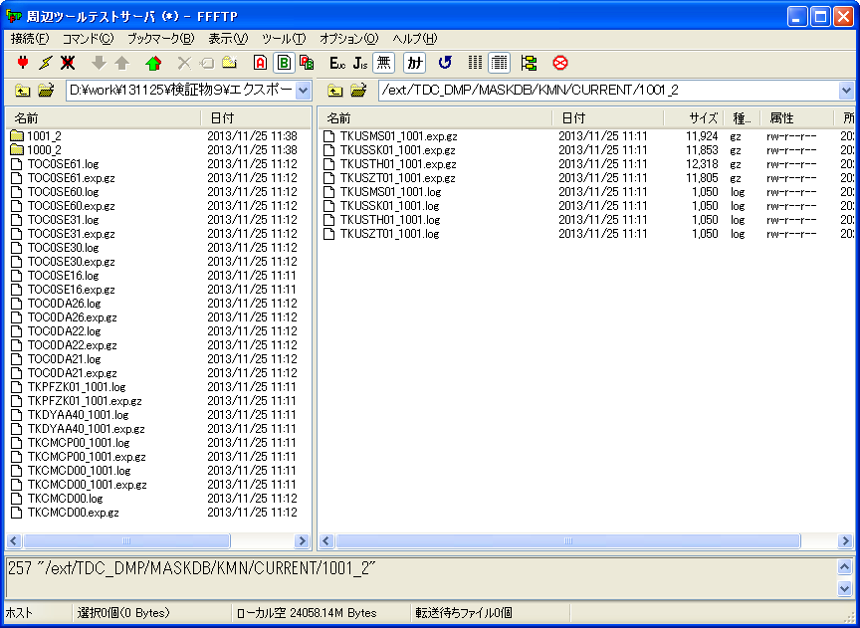
 |  |  |  |  |  |  |  |  |  |  |  |  | 1001_20131122_kmn_2.log
 |  |  |  |  |  |  |  |  |  |  |  |  | ;;;
 |  |  |  |  |  |  |  |  |  |  |  |  | Import: Release 11.2.0.3.0 - Production on 月 11月 25 12:11:40 2013
ケース5-②
マスク対象外テーブル（1001_kmn_2.expに存在しているテーブル）
 |  |  |  |  |  |  |  |  |  |  |  |  | Copyright (c) 1982, 2011, Oracle and/or its affiliates. All rights reserved.
 |  |  |  |  |  |  |  |  |  |  |  |  | ;;;
 |  |  |  |  |  |  |  |  |  |  |  |  | 接続先: Oracle Database 11g Enterprise Edition Release 11.2.0.4.0 - 64bit Production
 |  |  |  |  |  |  |  |  |  |  |  |  | With the Partitioning option
 |  |  |  |  |  |  |  |  |  |  |  |  | マスター表"TMP_MASK_DB1"."KMN_NOMASKBYUSERID_18015"は正常にロード/アンロードされました
 |  |  |  |  |  |  |  |  |  |  |  |  | TMP_MASK_DB1."KMN_NOMASKBYUSERID_18015"を起動しています: TMP_MASK_DB1/TMP_MASK_DB1@TSTARLIB JOB_NAME=KMN_NoMaskByUserID_18015 DIRECTORY=TMP_MASK_DB1/********@TSTARLIBLL=Y REMAP_SCHEMA=apl03:TMP_MASK_DB1 LOGFILE=1001_20131122_kmn_2_18015.log
 |  |  |  |  |  |  |  |  |  |  |  |  | オブジェクト型TABLE_EXPORT/TABLE/TABLEの処理中です
 |  |  |  |  |  |  |  |  |  |  |  |  | オブジェクト型TABLE_EXPORT/TABLE/TABLE_DATAの処理中です
 |  |  |  |  |  |  |  |  |  |  |  |  | . . "TMP_MASK_DB1"."TKDYAA40_1001" 0 KB 0行がインポートされました
 |  |  |  |  |  |  |  |  |  |  |  |  | ジョブ"TMP_MASK_DB1"."KMN_NOMASKBYUSERID_18015"が月 11月 25 12:11:43 2013 elapsed 0 00:00:01で正常に完了しました

マスクツール実行前後のテーブル数が同じ、またレコード数が同じ
ケース5-③④
マスク後、エクスポートテーブルログ：
TOC0SE16.log
;;;
Export: Release 11.2.0.3.0 - Production on 月 11月 25 12:11:55 2013

Copyright (c) 1982, 2011, Oracle and/or its affiliates. All rights reserved.
;;;
接続先: Oracle Database 11g Enterprise Edition Release 11.2.0.4.0 - 64bit Production
With the Partitioning option
TMP_MASK_DB1."KMN_OUTPUTBYUSERID_18165"を起動しています: TMP_MASK_DB1/TMP_MASK_DB1@TSTARLIB JOB_NAME=KMN_OutputByUserID_18165 DIRECTORY=TMP_MASK_DB1/********@TSTARLIBBLES=TOC0SE16 LOGFILE=TOC0SE16_18165.log
BLOCKSメソッドを使用して見積り中です...
オブジェクト型TABLE_EXPORT/TABLE/TABLE_DATAの処理中です
BLOCKSメソッドを使用した見積り合計: 64 KB
オブジェクト型TABLE_EXPORT/TABLE/TABLEの処理中です
. . "TMP_MASK_DB1"."TOC0SE16" 27.23 KB 2行がエクスポートされました
マスター表"TMP_MASK_DB1"."KMN_OUTPUTBYUSERID_18165"は正常にロード/アンロードされました
******************************************************************************
TMP_MASK_DB1.KMN_OUTPUTBYUSERID_18165に設定されたダンプ・ファイルは次のとおりです:
/ext/mnt/datapump/DUMP_18165.dmp
ジョブ"TMP_MASK_DB1"."KMN_OUTPUTBYUSERID_18165"が月 11月 25 12:11:58 2013 elapsed 0 00:00:02で正常に完了しました

TKCMCD00.log
;;;
Export: Release 11.2.0.3.0 - Production on 月 11月 25 12:12:06 2013

Copyright (c) 1982, 2011, Oracle and/or its affiliates. All rights reserved.
;;;
接続先: Oracle Database 11g Enterprise Edition Release 11.2.0.4.0 - 64bit Production
With the Partitioning option
TMP_MASK_DB1."KMN_OUTPUTBYUSERID_18228"を起動しています: TMP_MASK_DB1/TMP_MASK_DB1@TSTARLIB JOB_NAME=KMN_OutputByUserID_18228 DIRECTORY=TMP_MASK_DB1/********@TSTARLIBBLES=TKCMCD00 LOGFILE=TKCMCD00_18228.log
BLOCKSメソッドを使用して見積り中です...
オブジェクト型TABLE_EXPORT/TABLE/TABLE_DATAの処理中です
BLOCKSメソッドを使用した見積り合計: 0 KB
オブジェクト型TABLE_EXPORT/TABLE/TABLEの処理中です
. . "TMP_MASK_DB1"."TKCMCD00" 0 KB 0行がエクスポートされました
マスター表"TMP_MASK_DB1"."KMN_OUTPUTBYUSERID_18228"は正常にロード/アンロードされました
******************************************************************************
TMP_MASK_DB1.KMN_OUTPUTBYUSERID_18228に設定されたダンプ・ファイルは次のとおりです:
/ext/mnt/datapump/DUMP_18228.dmp
ジョブ"TMP_MASK_DB1"."KMN_OUTPUTBYUSERID_18228"が月 11月 25 12:12:09 2013 elapsed 0 00:00:02で正常に完了しました

TOC0SE30.log
;;;
Export: Release 11.2.0.3.0 - Production on 月 11月 25 12:11:58 2013

Copyright (c) 1982, 2011, Oracle and/or its affiliates. All rights reserved.
;;;
接続先: Oracle Database 11g Enterprise Edition Release 11.2.0.4.0 - 64bit Production
With the Partitioning option
TMP_MASK_DB1."KMN_OUTPUTBYUSERID_18181"を起動しています: TMP_MASK_DB1/TMP_MASK_DB1@TSTARLIB JOB_NAME=KMN_OutputByUserID_18181 DIRECTORY=TMP_MASK_DB1/********@TSTARLIBBLES=TOC0SE30 LOGFILE=TOC0SE30_18181.log
BLOCKSメソッドを使用して見積り中です...
オブジェクト型TABLE_EXPORT/TABLE/TABLE_DATAの処理中です
BLOCKSメソッドを使用した見積り合計: 0 KB
オブジェクト型TABLE_EXPORT/TABLE/TABLEの処理中です
. . "TMP_MASK_DB1"."TOC0SE30" 0 KB 0行がエクスポートされました
マスター表"TMP_MASK_DB1"."KMN_OUTPUTBYUSERID_18181"は正常にロード/アンロードされました
******************************************************************************
TMP_MASK_DB1.KMN_OUTPUTBYUSERID_18181に設定されたダンプ・ファイルは次のとおりです:
/ext/mnt/datapump/DUMP_18181.dmp
ジョブ"TMP_MASK_DB1"."KMN_OUTPUTBYUSERID_18181"が月 11月 25 12:12:02 2013 elapsed 0 00:00:02で正常に完了しました

TOC0SE31.log
;;;
Export: Release 11.2.0.3.0 - Production on 月 11月 25 12:12:02 2013

Copyright (c) 1982, 2011, Oracle and/or its affiliates. All rights reserved.
;;;
接続先: Oracle Database 11g Enterprise Edition Release 11.2.0.4.0 - 64bit Production
With the Partitioning option
TMP_MASK_DB1."KMN_OUTPUTBYUSERID_18197"を起動しています: TMP_MASK_DB1/TMP_MASK_DB1@TSTARLIB JOB_NAME=KMN_OutputByUserID_18197 DIRECTORY=TMP_MASK_DB1/********@TSTARLIBBLES=TOC0SE31 LOGFILE=TOC0SE31_18197.log
BLOCKSメソッドを使用して見積り中です...
オブジェクト型TABLE_EXPORT/TABLE/TABLE_DATAの処理中です
BLOCKSメソッドを使用した見積り合計: 0 KB
オブジェクト型TABLE_EXPORT/TABLE/TABLEの処理中です
. . "TMP_MASK_DB1"."TOC0SE31" 0 KB 0行がエクスポートされました
マスター表"TMP_MASK_DB1"."KMN_OUTPUTBYUSERID_18197"は正常にロード/アンロードされました
******************************************************************************
TMP_MASK_DB1.KMN_OUTPUTBYUSERID_18197に設定されたダンプ・ファイルは次のとおりです:
/ext/mnt/datapump/DUMP_18197.dmp
ジョブ"TMP_MASK_DB1"."KMN_OUTPUTBYUSERID_18197"が月 11月 25 12:12:05 2013 elapsed 0 00:00:02で正常に完了しました

TKCMCD00_1001.log
;;;
Export: Release 11.2.0.3.0 - Production on 月 11月 25 12:11:33 2013

Copyright (c) 1982, 2011, Oracle and/or its affiliates. All rights reserved.
;;;
接続先: Oracle Database 11g Enterprise Edition Release 11.2.0.4.0 - 64bit Production
With the Partitioning option
TMP_MASK_DB1."KMN_OUTPUTBYUSERID_17934"を起動しています: TMP_MASK_DB1/TMP_MASK_DB1@TSTARLIB JOB_NAME=KMN_OutputByUserID_17934 DIRECTORY=TMP_MASK_DB1/********@TSTARLIBBLES=TKCMCD00_1001 LOGFILE=TKCMCD00_1001_17934.log
BLOCKSメソッドを使用して見積り中です...
オブジェクト型TABLE_EXPORT/TABLE/TABLE_DATAの処理中です
BLOCKSメソッドを使用した見積り合計: 64 KB
オブジェクト型TABLE_EXPORT/TABLE/TABLEの処理中です
. . "TMP_MASK_DB1"."TKCMCD00_1001" 13.12 KB 1行がエクスポートされました
マスター表"TMP_MASK_DB1"."KMN_OUTPUTBYUSERID_17934"は正常にロード/アンロードされました
******************************************************************************
TMP_MASK_DB1.KMN_OUTPUTBYUSERID_17934に設定されたダンプ・ファイルは次のとおりです:
/ext/mnt/datapump/DUMP_17934.dmp
ジョブ"TMP_MASK_DB1"."KMN_OUTPUTBYUSERID_17934"が月 11月 25 12:11:36 2013 elapsed 0 00:00:02で正常に完了しました

TKCMCP00_1001.log
;;;
Export: Release 11.2.0.3.0 - Production on 月 11月 25 12:11:36 2013

Copyright (c) 1982, 2011, Oracle and/or its affiliates. All rights reserved.
;;;
接続先: Oracle Database 11g Enterprise Edition Release 11.2.0.4.0 - 64bit Production
With the Partitioning option
TMP_MASK_DB1."KMN_OUTPUTBYUSERID_17965"を起動しています: TMP_MASK_DB1/TMP_MASK_DB1@TSTARLIB JOB_NAME=KMN_OutputByUserID_17965 DIRECTORY=TMP_MASK_DB1/********@TSTARLIBBLES=TKCMCP00_1001 LOGFILE=TKCMCP00_1001_17965.log
BLOCKSメソッドを使用して見積り中です...
オブジェクト型TABLE_EXPORT/TABLE/TABLE_DATAの処理中です
BLOCKSメソッドを使用した見積り合計: 64 KB
オブジェクト型TABLE_EXPORT/TABLE/TABLEの処理中です
. . "TMP_MASK_DB1"."TKCMCP00_1001" 13.14 KB 1行がエクスポートされました
マスター表"TMP_MASK_DB1"."KMN_OUTPUTBYUSERID_17965"は正常にロード/アンロードされました
******************************************************************************
TMP_MASK_DB1.KMN_OUTPUTBYUSERID_17965に設定されたダンプ・ファイルは次のとおりです:
/ext/mnt/datapump/DUMP_17965.dmp
ジョブ"TMP_MASK_DB1"."KMN_OUTPUTBYUSERID_17965"が月 11月 25 12:11:39 2013 elapsed 0 00:00:02で正常に完了しました

TKPFZK01_1001.log
;;;
Export: Release 11.2.0.3.0 - Production on 月 11月 25 12:11:29 2013

Copyright (c) 1982, 2011, Oracle and/or its affiliates. All rights reserved.
;;;
接続先: Oracle Database 11g Enterprise Edition Release 11.2.0.4.0 - 64bit Production
With the Partitioning option
TMP_MASK_DB1."KMN_OUTPUTBYUSERID_17918"を起動しています: TMP_MASK_DB1/TMP_MASK_DB1@TSTARLIB JOB_NAME=KMN_OutputByUserID_17918 DIRECTORY=TMP_MASK_DB1/********@TSTARLIBBLES=TKPFZK01_1001 LOGFILE=TKPFZK01_1001_17918.log
BLOCKSメソッドを使用して見積り中です...
オブジェクト型TABLE_EXPORT/TABLE/TABLE_DATAの処理中です
BLOCKSメソッドを使用した見積り合計: 64 KB
オブジェクト型TABLE_EXPORT/TABLE/TABLEの処理中です
. . "TMP_MASK_DB1"."TKPFZK01_1001" 11.54 KB 12行がエクスポートされました
マスター表"TMP_MASK_DB1"."KMN_OUTPUTBYUSERID_17918"は正常にロード/アンロードされました
******************************************************************************
TMP_MASK_DB1.KMN_OUTPUTBYUSERID_17918に設定されたダンプ・ファイルは次のとおりです:
/ext/mnt/datapump/DUMP_17918.dmp
ジョブ"TMP_MASK_DB1"."KMN_OUTPUTBYUSERID_17918"が月 11月 25 12:11:32 2013 elapsed 0 00:00:02で正常に完了しました

マスク前、テーブルTOC0SE16の状態：
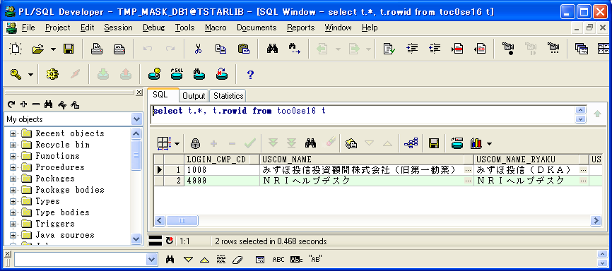

 | LOGIN_CMP_CD | USCOM_NAME | USCOM_NAME_RYAKU | USCOM_SYOZAITI | MAX_USER_ID_KENSU | TIME_OUT_JIKAN | MAX_SYOKAI_KENSU | INIT_PWD | PWD_JUFUKU_CHK_KBN | PWD_YUKOU_KIKAN | PWD_MOJI_CHK_KBN | PWD_ERROK_KAISU | MIN_PWD_MOJISU | MAX_PWD_MOJISU | PWD_MOJI_KBN | PWD_EIMOJI_OMOJI_KBN | PAST_PWD_SEDAISU | MIN_O3W_PWD_LK_TIME | O3W_PWD_WARN_TIME | MAX_KLOG_KIKAN | MAX_GLOG_KIKAN | BT_START_WAIT_TIME | GYOMU_KEITAI_KBN | ITK_CMP_CD | JTK_BNK_CD | UPD_DATE | UPD_LOGIN_CMP_CD | UPD_SID | UPD_PGMID | MAX_GLOG_KIKAN_RX | PATTERN_KBN | OLD_ITAKCD | RX_REP_FMT | GYOMU_DATA_KIKAN_RX | SYNTAX_DATA_KIKAN_D | SYNTAX_DATA_KIKAN_M | UNYO_DATA_KIKAN | SHINTK_UPD_MODE_KBN | USCOM_NAME_E | USCOM_NAME_RYAKU_E | USCOM_SYOZAITI_E | USCOM_DAIHYOU_NAME | USCOM_DAIHYOU_NAME_E | KAKUTEI_TKS_KANOU_YMD | UNYO_TRHK_DATA_KIKAN_RX | UNYO_ZNDK_DATA_KIKAN_RX | UNYO_MEG_DATA_KIKAN_RX | UNYO_SK_DATA_KIKAN_RX | DEL_GLOG_KIKAN_RX | TMONO_KEIYU_KBN | ROWID
1 | 1008 | みずほ投信投資顧問株式会社（旧第一勧業） | みずほ投信（ＤＫＡ） |  | 18 | 60 | 300 | tstar | 0 | 100 | 0 | 5 | 2 | 20 | 0 | 0 | 20 | -1 | -1 | 60 | 3 | 30 | 1 | 8 |  | 2007-01-01 | 4999 | SYSTEM |  | 3 | 3 | GI | 1 | 13 | 30 | 13 | 2 | 2 |  |  |  |  |  | 0 | 120 | 60 | 13 | 24 | 14 | 1 | AAAltbAAJAAAAwrAAA
2 | 4999 | ＮＲＩヘルプデスク | ＮＲＩヘルプデスク |  | 20 | 60 | 300 | tstar | 0 | 100 | 0 | 5 | 2 | 20 | 0 | 0 | 20 | -1 | -1 | 60 | 3 | 30 | 4 |  |  | 2007-01-01 | 4999 | SYSTEM |  | 3 | 4 | - | 1 | 13 | 30 | 13 | 2 | 2 |  |  |  |  |  | 0 | 120 | 60 | 13 | 24 | 14 | 1 | AAAltbAAJAAAAwrAAB

マスク後、テーブルTOC0SE16の状態：
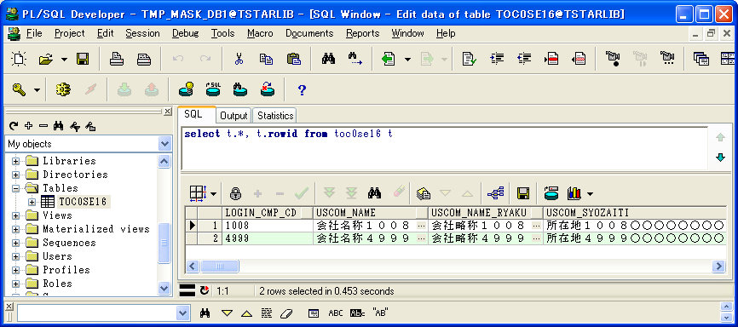

ケース5-⑤
ケース5-⑤

 | LOGIN_CMP_CD | USCOM_NAME | USCOM_NAME_RYAKU | USCOM_SYOZAITI | MAX_USER_ID_KENSU | TIME_OUT_JIKAN | MAX_SYOKAI_KENSU | INIT_PWD | PWD_JUFUKU_CHK_KBN | PWD_YUKOU_KIKAN | PWD_MOJI_CHK_KBN | PWD_ERROK_KAISU | MIN_PWD_MOJISU | MAX_PWD_MOJISU | PWD_MOJI_KBN | PWD_EIMOJI_OMOJI_KBN | PAST_PWD_SEDAISU | MIN_O3W_PWD_LK_TIME | O3W_PWD_WARN_TIME | MAX_KLOG_KIKAN | MAX_GLOG_KIKAN | BT_START_WAIT_TIME | GYOMU_KEITAI_KBN | ITK_CMP_CD | JTK_BNK_CD | UPD_DATE | UPD_LOGIN_CMP_CD | UPD_SID | UPD_PGMID | MAX_GLOG_KIKAN_RX | PATTERN_KBN | OLD_ITAKCD | RX_REP_FMT | GYOMU_DATA_KIKAN_RX | SYNTAX_DATA_KIKAN_D | SYNTAX_DATA_KIKAN_M | UNYO_DATA_KIKAN | SHINTK_UPD_MODE_KBN | USCOM_NAME_E | USCOM_NAME_RYAKU_E | USCOM_SYOZAITI_E | USCOM_DAIHYOU_NAME | USCOM_DAIHYOU_NAME_E | KAKUTEI_TKS_KANOU_YMD | UNYO_TRHK_DATA_KIKAN_RX | UNYO_ZNDK_DATA_KIKAN_RX | UNYO_MEG_DATA_KIKAN_RX | UNYO_SK_DATA_KIKAN_RX | DEL_GLOG_KIKAN_RX | TMONO_KEIYU_KBN | ROWID
1 | 1008 | 会社名称１００８ | 会社略称１００８ | 所在地１００８○○○○○○○○○○○○○○○○○○○○○○○○○○○○○○○○○○○○○○○ | 18 | 60 | 300 | tstar0 | 0 | 100 | 0 | 5 | 2 | 20 | 0 | 0 | 20 | -1 | -1 | 60 | 3 | 30 | 1 | 8 |  | 2007-01-01 | 4999 | SYSTEM |  | 3 | 3 | GI | 1 | 13 | 30 | 13 | 2 | 2 | kaishameishouname | kaisharyakushouname |  | 代表名称１００８ | kaishadaihyousha | 0 | 120 | 60 | 13 | 24 | 14 | 1 | AAAlt2AAHAAAAVLAAA
2 | 4999 | 会社名称４９９９ | 会社略称４９９９ | 所在地４９９９○○○○○○○○○○○○○○○○○○○○○○○○○○○○○○○○○○○○○○○ | 20 | 60 | 300 | tstar0 | 0 | 100 | 0 | 5 | 2 | 20 | 0 | 0 | 20 | -1 | -1 | 60 | 3 | 30 | 4 |  |  | 2007-01-01 | 4999 | SYSTEM |  | 3 | 4 | - | 1 | 13 | 30 | 13 | 2 | 2 | kaishameishouname | kaisharyakushouname |  | 代表名称４９９９ | kaishadaihyousha | 0 | 120 | 60 | 13 | 24 | 14 | 1 | AAAlt2AAHAAAAVLAAB

検証物６
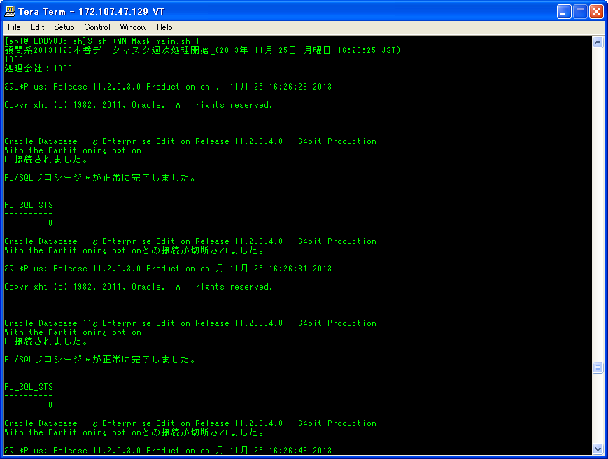
準本番環境（本番ﾏｽｸDB）環境： |  |  |  |  |  |  |  |  |  |  |  |  | シェル実行ログ：
シェル実行：sh KMN_Mask_main.sh 1 |  |  |  |  |  |  |  |  |  |  |  |  | KMN_Mask_main_20131125-162625.log
 |  |  |  |  |  |  |  |  |  |  |  |  | 顧問系20131123本番データマスク週次処理開始_(2013年 11月 25日 月曜日 16:26:25 JST)
 |  |  |  |  |  |  |  |  |  |  |  |  | 処理会社：1000
 |  |  |  |  |  |  |  |  |  |  |  |  | 会社1000のマスク済みデータとDDLが公開されました。
 |  |  |  |  |  |  |  |  |  |  |  |  | 処理会社：1003
 |  |  |  |  |  |  |  |  |  |  |  |  | 会社1003のマスク済みデータとDDLが公開されました。
 |  |  |  |  |  |  |  |  |  |  |  |  | 処理会社：1008
 |  |  |  |  |  |  |  |  |  |  |  |  | 会社1008のマスク済みデータとDDLが公開されました。
 |  |  |  |  |  |  |  |  |  |  |  |  | 顧問系20131123本番データマスク週次処理終了_(2013年 11月 25日 月曜日 16:28:01 JST)
 |  |  |  |  |  |  |  |  |  |  |  |  | 履歴ファイル(/share/TOOLS/db_mask_kmn/history/komon_normal.history)に書き込み開始(2013年 11月 25日 月曜日 16:28:01 JST)
 |  |  |  |  |  |  |  |  |  |  |  |  | 書き込みの日付：20131123
 |  |  |  |  |  |  |  |  |  |  |  |  | 履歴ファイル(/share/TOOLS/db_mask_kmn/history/komon_normal.history)に書き込み終了(2013年 11月 25日 月曜日 16:28:01 JST)
 |  |  |  |  |  |  |  |  |  |  |  |  | ◆ 臨時フォルダ削除開始(2013年 11月 25日 月曜日 16:28:01 JST)
 |  |  |  |  |  |  |  |  |  |  |  |  | 〓削除フォルダ：/share/TDC_DMP/HONBAN/KMN 直下の 20131123
 |  |  |  |  |  |  |  |  |  |  |  |  | 〓削除フォルダ：/share/TDC_DMP/MASKDB/KMN 直下の 20131123
 |  |  |  |  |  |  |  |  |  |  |  |  | ◆ 臨時フォルダ削除終了(2013年 11月 25日 月曜日 16:28:01 JST)

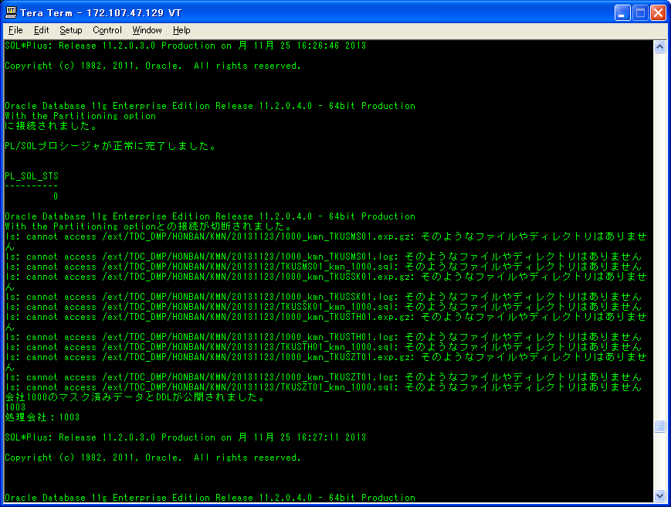

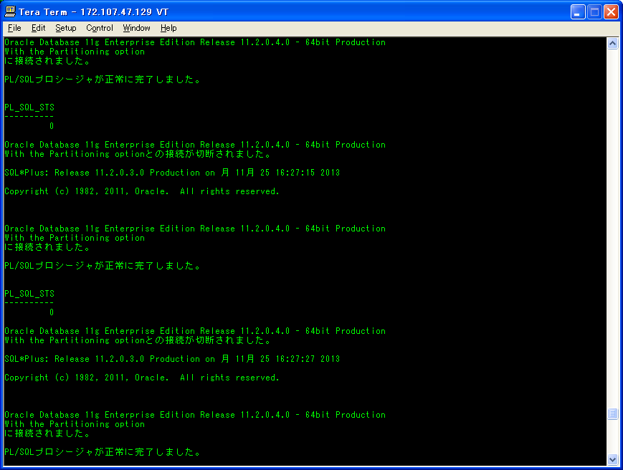

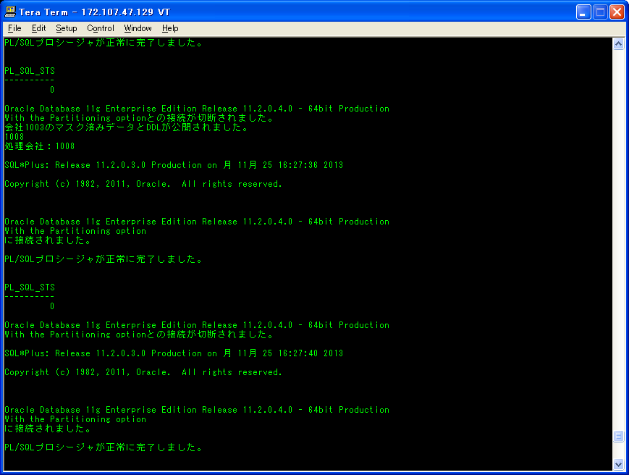

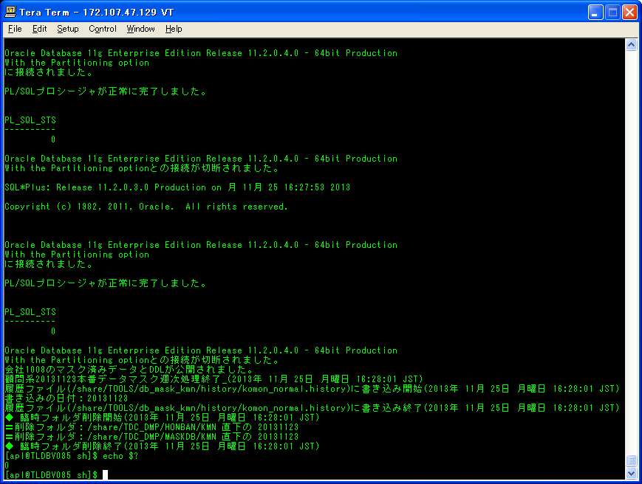

ケース6-⑦

シェル実行後：
/share/TOOLS/db_mask_kmn/logに、シェル実行ログを作成された。
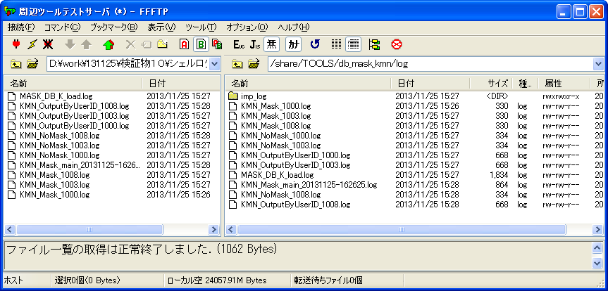

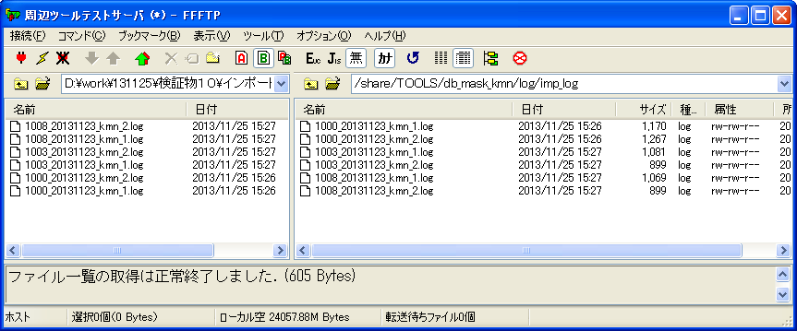
/share/TOOLS/db_mask_kmn/log/imp_logに、インポートログを作成された。 |  |  |  |  |  |  |  |  |  |  |  |  | マスク前、インポートログ：
 |  |  |  |  |  |  |  |  |  |  |  |  | 1000_20131123_kmn_1.log
 |  |  |  |  |  |  |  |  |  |  |  |  | ;;;
 |  |  |  |  |  |  |  |  |  |  |  |  | Import: Release 11.2.0.3.0 - Production on 月 11月 25 16:26:27 2013

マスク対象テーブル（1000_kmn_1.expに存在しているテーブル）について
 |  |  |  |  |  |  |  |  |  |  |  |  | Copyright (c) 1982, 2011, Oracle and/or its affiliates. All rights reserved.
 |  |  |  |  |  |  |  |  |  |  |  |  | ;;;
 |  |  |  |  |  |  |  |  |  |  |  |  | 接続先: Oracle Database 11g Enterprise Edition Release 11.2.0.4.0 - 64bit Production
 |  |  |  |  |  |  |  |  |  |  |  |  | With the Partitioning option
 |  |  |  |  |  |  |  |  |  |  |  |  | マスター表"TMP_MASK_DB1"."KMN_MASKBYUSERID_32366"は正常にロード/アンロードされました
 |  |  |  |  |  |  |  |  |  |  |  |  | TMP_MASK_DB1."KMN_MASKBYUSERID_32366"を起動しています: TMP_MASK_DB1/TMP_MASK_DB1@TSTARLIB JOB_NAME=KMN_MaskByUserID_32366 DIRECTORY=TMP_MASK_DB1/********@TSTARLIBLL=Y REMAP_SCHEMA=apl03:TMP_MASK_DB1 LOGFILE=1000_20131123_kmn_1_32366.log
 |  |  |  |  |  |  |  |  |  |  |  |  | オブジェクト型TABLE_EXPORT/TABLE/TABLEの処理中です
 |  |  |  |  |  |  |  |  |  |  |  |  | オブジェクト型TABLE_EXPORT/TABLE/TABLE_DATAの処理中です
 |  |  |  |  |  |  |  |  |  |  |  |  | . . "TMP_MASK_DB1"."TOC0SE16" 27.13 KB 2行がインポートされました
 |  |  |  |  |  |  |  |  |  |  |  |  | . . "TMP_MASK_DB1"."TKCMCD00" 0 KB 0行がインポートされました
 |  |  |  |  |  |  |  |  |  |  |  |  | . . "TMP_MASK_DB1"."TOC0SE30" 0 KB 0行がインポートされました
 |  |  |  |  |  |  |  |  |  |  |  |  | . . "TMP_MASK_DB1"."TOC0SE31" 0 KB 0行がインポートされました
 |  |  |  |  |  |  |  |  |  |  |  |  | ジョブ"TMP_MASK_DB1"."KMN_MASKBYUSERID_32366"が月 11月 25 16:26:30 2013 elapsed 0 00:00:02で正常に完了しました

 |  |  |  |  |  |  |  |  |  |  |  |  | 1003_20131123_kmn_1.log
 |  |  |  |  |  |  |  |  |  |  |  |  | ;;;
 |  |  |  |  |  |  |  |  |  |  |  |  | Import: Release 11.2.0.3.0 - Production on 月 11月 25 16:27:11 2013
/ext/TDC_DMP/MASKDB/KMN/20131123に、エクスポートのダンプファイルとログを作成された。
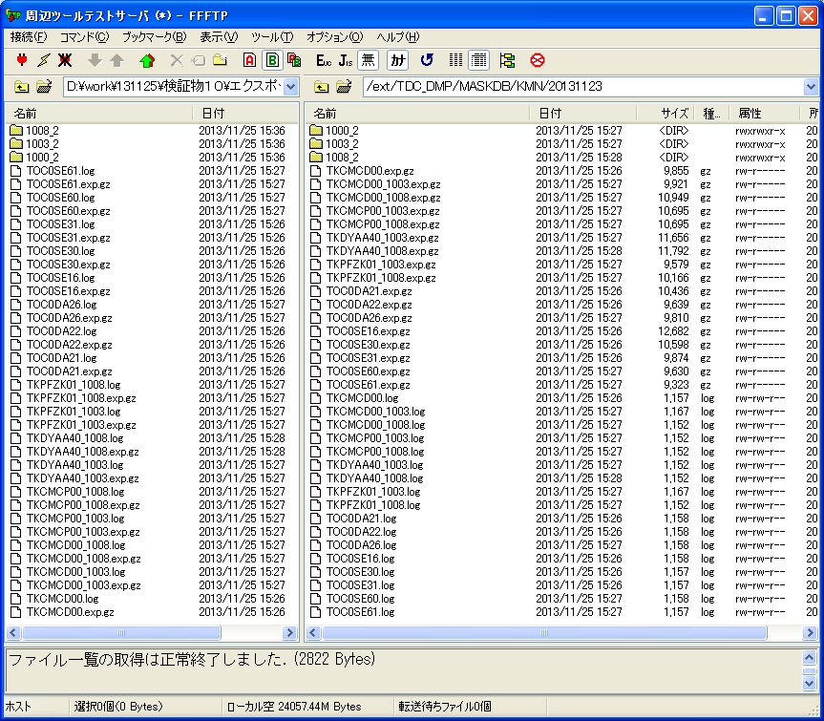
 |  |  |  |  |  |  |  |  |  |  |  |  | Copyright (c) 1982, 2011, Oracle and/or its affiliates. All rights reserved.
 |  |  |  |  |  |  |  |  |  |  |  |  | ;;;
マスク対象テーブル（1003_kmn_1.expに存在しているテーブル）について
 |  |  |  |  |  |  |  |  |  |  |  |  | 接続先: Oracle Database 11g Enterprise Edition Release 11.2.0.4.0 - 64bit Production
 |  |  |  |  |  |  |  |  |  |  |  |  | With the Partitioning option
 |  |  |  |  |  |  |  |  |  |  |  |  | マスター表"TMP_MASK_DB1"."KMN_MASKBYUSERID_32689"は正常にロード/アンロードされました
 |  |  |  |  |  |  |  |  |  |  |  |  | TMP_MASK_DB1."KMN_MASKBYUSERID_32689"を起動しています: TMP_MASK_DB1/TMP_MASK_DB1@TSTARLIB JOB_NAME=KMN_MaskByUserID_32689 DIRECTORY=TMP_MASK_DB1/********@TSTARLIBLL=Y REMAP_SCHEMA=apl03:TMP_MASK_DB1 LOGFILE=1003_20131123_kmn_1_32689.log
 |  |  |  |  |  |  |  |  |  |  |  |  | オブジェクト型TABLE_EXPORT/TABLE/TABLEの処理中です
ケース6-①
 |  |  |  |  |  |  |  |  |  |  |  |  | オブジェクト型TABLE_EXPORT/TABLE/TABLE_DATAの処理中です
 |  |  |  |  |  |  |  |  |  |  |  |  | . . "TMP_MASK_DB1"."TKCMCP00_1003" 13.75 KB 3行がインポートされました
 |  |  |  |  |  |  |  |  |  |  |  |  | . . "TMP_MASK_DB1"."TKCMCD00_1003" 0 KB 0行がインポートされました
 |  |  |  |  |  |  |  |  |  |  |  |  | . . "TMP_MASK_DB1"."TKPFZK01_1003" 0 KB 0行がインポートされました
 |  |  |  |  |  |  |  |  |  |  |  |  | ジョブ"TMP_MASK_DB1"."KMN_MASKBYUSERID_32689"が月 11月 25 16:27:14 2013 elapsed 0 00:00:01で正常に完了しました

 |  |  |  |  |  |  |  |  |  |  |  |  | 1008_20131123_kmn_1.log
 |  |  |  |  |  |  |  |  |  |  |  |  | ;;;
 |  |  |  |  |  |  |  |  |  |  |  |  | Import: Release 11.2.0.3.0 - Production on 月 11月 25 16:27:37 2013

 |  |  |  |  |  |  |  |  |  |  |  |  | Copyright (c) 1982, 2011, Oracle and/or its affiliates. All rights reserved.
 |  |  |  |  |  |  |  |  |  |  |  |  | ;;;
 |  |  |  |  |  |  |  |  |  |  |  |  | 接続先: Oracle Database 11g Enterprise Edition Release 11.2.0.4.0 - 64bit Production
マスク対象テーブル（1008_kmn_1.expに存在しているテーブル）について
 |  |  |  |  |  |  |  |  |  |  |  |  | With the Partitioning option
 |  |  |  |  |  |  |  |  |  |  |  |  | マスター表"TMP_MASK_DB1"."KMN_MASKBYUSERID_473"は正常にロード/アンロードされました
 |  |  |  |  |  |  |  |  |  |  |  |  | TMP_MASK_DB1."KMN_MASKBYUSERID_473"を起動しています: TMP_MASK_DB1/TMP_MASK_DB1@TSTARLIB JOB_NAME=KMN_MaskByUserID_473 DIRECTORY=TMP_MASK_DB1/********@TSTARLIB=Y REMAP_SCHEMA=apl03:TMP_MASK_DB1 LOGFILE=1008_20131123_kmn_1_473.log
 |  |  |  |  |  |  |  |  |  |  |  |  | オブジェクト型TABLE_EXPORT/TABLE/TABLEの処理中です
 |  |  |  |  |  |  |  |  |  |  |  |  | オブジェクト型TABLE_EXPORT/TABLE/TABLE_DATAの処理中です
 |  |  |  |  |  |  |  |  |  |  |  |  | . . "TMP_MASK_DB1"."TKCMCD00_1008" 16.52 KB 10行がインポートされました
 |  |  |  |  |  |  |  |  |  |  |  |  | . . "TMP_MASK_DB1"."TKCMCP00_1008" 13.75 KB 3行がインポートされました
 |  |  |  |  |  |  |  |  |  |  |  |  | . . "TMP_MASK_DB1"."TKPFZK01_1008" 9.710 KB 3行がインポートされました
 |  |  |  |  |  |  |  |  |  |  |  |  | ジョブ"TMP_MASK_DB1"."KMN_MASKBYUSERID_473"が月 11月 25 16:27:39 2013 elapsed 0 00:00:02で正常に完了しました

 |  |  |  |  |  |  |  |  |  |  |  |  | 1000_20131123_kmn_2.log
 |  |  |  |  |  |  |  |  |  |  |  |  | ;;;
 |  |  |  |  |  |  |  |  |  |  |  |  | Import: Release 11.2.0.3.0 - Production on 月 11月 25 16:26:47 2013

マスク対象外テーブル（1000_kmn_2.expに存在しているテーブル）
 |  |  |  |  |  |  |  |  |  |  |  |  | Copyright (c) 1982, 2011, Oracle and/or its affiliates. All rights reserved.
 |  |  |  |  |  |  |  |  |  |  |  |  | ;;;
 |  |  |  |  |  |  |  |  |  |  |  |  | 接続先: Oracle Database 11g Enterprise Edition Release 11.2.0.4.0 - 64bit Production
 |  |  |  |  |  |  |  |  |  |  |  |  | With the Partitioning option
 |  |  |  |  |  |  |  |  |  |  |  |  | マスター表"TMP_MASK_DB1"."KMN_NOMASKBYUSERID_32518"は正常にロード/アンロードされました
 |  |  |  |  |  |  |  |  |  |  |  |  | TMP_MASK_DB1."KMN_NOMASKBYUSERID_32518"を起動しています: TMP_MASK_DB1/TMP_MASK_DB1@TSTARLIB JOB_NAME=KMN_NoMaskByUserID_32518 DIRECTORY=TMP_MASK_DB1/********@TSTARLIBLL=Y REMAP_SCHEMA=apl03:TMP_MASK_DB1 LOGFILE=1000_20131123_kmn_2_32518.log
 |  |  |  |  |  |  |  |  |  |  |  |  | オブジェクト型TABLE_EXPORT/TABLE/TABLEの処理中です
 |  |  |  |  |  |  |  |  |  |  |  |  | オブジェクト型TABLE_EXPORT/TABLE/TABLE_DATAの処理中です
 |  |  |  |  |  |  |  |  |  |  |  |  | . . "TMP_MASK_DB1"."TOC0DA21" 12.18 KB 1行がインポートされました
/ext/TDC_DMP/MASKDB/KMN/20131123直下のフォルダ1003_2にのファイルは下記のとおりである。 |  |  |  |  |  |  |  |  |  |  |  |  | . . "TMP_MASK_DB1"."TOC0DA22" 7.796 KB 5行がインポートされました
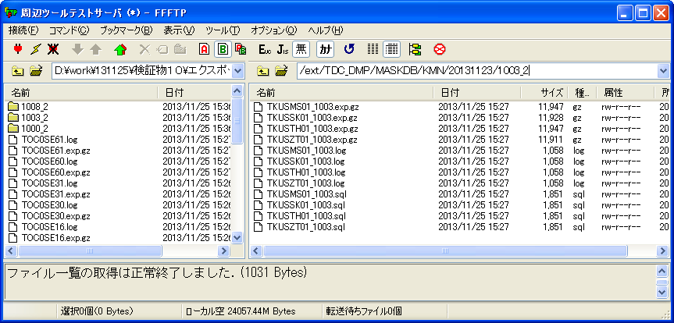
 |  |  |  |  |  |  |  |  |  |  |  |  | . . "TMP_MASK_DB1"."TOC0DA26" 8.875 KB 20行がインポートされました
 |  |  |  |  |  |  |  |  |  |  |  |  | . . "TMP_MASK_DB1"."TOC0SE60" 7.101 KB 1行がインポートされました
 |  |  |  |  |  |  |  |  |  |  |  |  | . . "TMP_MASK_DB1"."TOC0SE61" 0 KB 0行がインポートされました
 |  |  |  |  |  |  |  |  |  |  |  |  | ジョブ"TMP_MASK_DB1"."KMN_NOMASKBYUSERID_32518"が月 11月 25 16:26:50 2013 elapsed 0 00:00:02で正常に完了しました
ケース6-②
 |  |  |  |  |  |  |  |  |  |  |  |  | 1003_20131123_kmn_2.log
 |  |  |  |  |  |  |  |  |  |  |  |  | ;;;
 |  |  |  |  |  |  |  |  |  |  |  |  | Import: Release 11.2.0.3.0 - Production on 月 11月 25 16:27:28 2013

 |  |  |  |  |  |  |  |  |  |  |  |  | Copyright (c) 1982, 2011, Oracle and/or its affiliates. All rights reserved.
 |  |  |  |  |  |  |  |  |  |  |  |  | ;;;
 |  |  |  |  |  |  |  |  |  |  |  |  | 接続先: Oracle Database 11g Enterprise Edition Release 11.2.0.4.0 - 64bit Production
マスク対象外テーブル（1003_kmn_2.expに存在しているテーブル）
 |  |  |  |  |  |  |  |  |  |  |  |  | With the Partitioning option
 |  |  |  |  |  |  |  |  |  |  |  |  | マスター表"TMP_MASK_DB1"."KMN_NOMASKBYUSERID_344"は正常にロード/アンロードされました
 |  |  |  |  |  |  |  |  |  |  |  |  | TMP_MASK_DB1."KMN_NOMASKBYUSERID_344"を起動しています: TMP_MASK_DB1/TMP_MASK_DB1@TSTARLIB JOB_NAME=KMN_NoMaskByUserID_344 DIRECTORY=TMP_MASK_DB1/********@TSTARLIB=Y REMAP_SCHEMA=apl03:TMP_MASK_DB1 LOGFILE=1003_20131123_kmn_2_344.log
 |  |  |  |  |  |  |  |  |  |  |  |  | オブジェクト型TABLE_EXPORT/TABLE/TABLEの処理中です
 |  |  |  |  |  |  |  |  |  |  |  |  | オブジェクト型TABLE_EXPORT/TABLE/TABLE_DATAの処理中です
 |  |  |  |  |  |  |  |  |  |  |  |  | . . "TMP_MASK_DB1"."TKDYAA40_1003" 20.13 KB 8行がインポートされました
 |  |  |  |  |  |  |  |  |  |  |  |  | ジョブ"TMP_MASK_DB1"."KMN_NOMASKBYUSERID_344"が月 11月 25 16:27:30 2013 elapsed 0 00:00:01で正常に完了しました

 |  |  |  |  |  |  |  |  |  |  |  |  | 1008_20131123_kmn_2.log
 |  |  |  |  |  |  |  |  |  |  |  |  | ;;;
 |  |  |  |  |  |  |  |  |  |  |  |  | Import: Release 11.2.0.3.0 - Production on 月 11月 25 16:27:53 2013

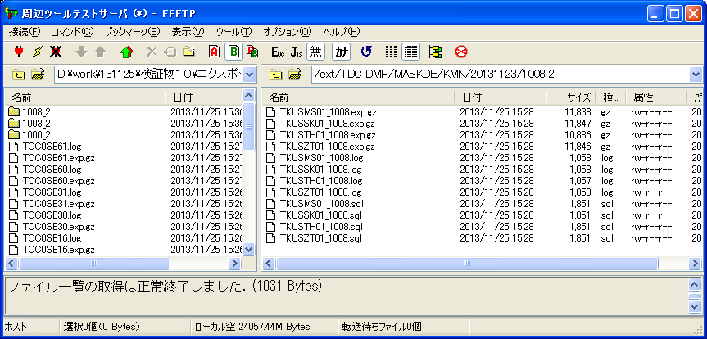
/ext/TDC_DMP/MASKDB/KMN/20131123直下のフォルダ1008_2にのファイルは下記のとおりである。 |  |  |  |  |  |  |  |  |  |  |  |  | Copyright (c) 1982, 2011, Oracle and/or its affiliates. All rights reserved.
 |  |  |  |  |  |  |  |  |  |  |  |  | ;;;
 |  |  |  |  |  |  |  |  |  |  |  |  | 接続先: Oracle Database 11g Enterprise Edition Release 11.2.0.4.0 - 64bit Production
マスク対象外テーブル（1008_kmn_2.expに存在しているテーブル）
 |  |  |  |  |  |  |  |  |  |  |  |  | With the Partitioning option
 |  |  |  |  |  |  |  |  |  |  |  |  | マスター表"TMP_MASK_DB1"."KMN_NOMASKBYUSERID_603"は正常にロード/アンロードされました
ケース6-③
 |  |  |  |  |  |  |  |  |  |  |  |  | TMP_MASK_DB1."KMN_NOMASKBYUSERID_603"を起動しています: TMP_MASK_DB1/TMP_MASK_DB1@TSTARLIB JOB_NAME=KMN_NoMaskByUserID_603 DIRECTORY=TMP_MASK_DB1/********@TSTARLIB=Y REMAP_SCHEMA=apl03:TMP_MASK_DB1 LOGFILE=1008_20131123_kmn_2_603.log
 |  |  |  |  |  |  |  |  |  |  |  |  | オブジェクト型TABLE_EXPORT/TABLE/TABLEの処理中です
 |  |  |  |  |  |  |  |  |  |  |  |  | オブジェクト型TABLE_EXPORT/TABLE/TABLE_DATAの処理中です
 |  |  |  |  |  |  |  |  |  |  |  |  | . . "TMP_MASK_DB1"."TKDYAA40_1008" 22.31 KB 16行がインポートされました
 |  |  |  |  |  |  |  |  |  |  |  |  | ジョブ"TMP_MASK_DB1"."KMN_NOMASKBYUSERID_603"が月 11月 25 16:27:57 2013 elapsed 0 00:00:02で正常に完了しました

マスクツール実行前後のテーブル数が同じ、またレコード数が同じ
ケース6-④⑤
マスク後、エクスポートテーブルログ：
TOC0SE16.log
;;;
Export: Release 11.2.0.3.0 - Production on 月 11月 25 16:26:32 2013

Copyright (c) 1982, 2011, Oracle and/or its affiliates. All rights reserved.
;;;
接続先: Oracle Database 11g Enterprise Edition Release 11.2.0.4.0 - 64bit Production
With the Partitioning option
TMP_MASK_DB1."KMN_OUTPUTBYUSERID_32402"を起動しています: TMP_MASK_DB1/TMP_MASK_DB1@TSTARLIB JOB_NAME=KMN_OutputByUserID_32402 DIRECTORY=TMP_MASK_DB1/********@TSTARLIBBLES=TOC0SE16 LOGFILE=TOC0SE16_32402.log
BLOCKSメソッドを使用して見積り中です...
オブジェクト型TABLE_EXPORT/TABLE/TABLE_DATAの処理中です
BLOCKSメソッドを使用した見積り合計: 64 KB
オブジェクト型TABLE_EXPORT/TABLE/TABLEの処理中です
. . "TMP_MASK_DB1"."TOC0SE16" 27.23 KB 2行がエクスポートされました
マスター表"TMP_MASK_DB1"."KMN_OUTPUTBYUSERID_32402"は正常にロード/アンロードされました
******************************************************************************
TMP_MASK_DB1.KMN_OUTPUTBYUSERID_32402に設定されたダンプ・ファイルは次のとおりです:
/ext/mnt/datapump/DUMP_32402.dmp
ジョブ"TMP_MASK_DB1"."KMN_OUTPUTBYUSERID_32402"が月 11月 25 16:26:35 2013 elapsed 0 00:00:02で正常に完了しました

TKCMCD00.log
;;;
Export: Release 11.2.0.3.0 - Production on 月 11月 25 16:26:43 2013

Copyright (c) 1982, 2011, Oracle and/or its affiliates. All rights reserved.
;;;
接続先: Oracle Database 11g Enterprise Edition Release 11.2.0.4.0 - 64bit Production
With the Partitioning option
TMP_MASK_DB1."KMN_OUTPUTBYUSERID_32453"を起動しています: TMP_MASK_DB1/TMP_MASK_DB1@TSTARLIB JOB_NAME=KMN_OutputByUserID_32453 DIRECTORY=TMP_MASK_DB1/********@TSTARLIBBLES=TKCMCD00 LOGFILE=TKCMCD00_32453.log
BLOCKSメソッドを使用して見積り中です...
オブジェクト型TABLE_EXPORT/TABLE/TABLE_DATAの処理中です
BLOCKSメソッドを使用した見積り合計: 0 KB
オブジェクト型TABLE_EXPORT/TABLE/TABLEの処理中です
. . "TMP_MASK_DB1"."TKCMCD00" 0 KB 0行がエクスポートされました
マスター表"TMP_MASK_DB1"."KMN_OUTPUTBYUSERID_32453"は正常にロード/アンロードされました
******************************************************************************
TMP_MASK_DB1.KMN_OUTPUTBYUSERID_32453に設定されたダンプ・ファイルは次のとおりです:
/ext/mnt/datapump/DUMP_32453.dmp
ジョブ"TMP_MASK_DB1"."KMN_OUTPUTBYUSERID_32453"が月 11月 25 16:26:46 2013 elapsed 0 00:00:02で正常に完了しました

TOC0SE30.log
;;;
Export: Release 11.2.0.3.0 - Production on 月 11月 25 16:26:35 2013

Copyright (c) 1982, 2011, Oracle and/or its affiliates. All rights reserved.
;;;
接続先: Oracle Database 11g Enterprise Edition Release 11.2.0.4.0 - 64bit Production
With the Partitioning option
TMP_MASK_DB1."KMN_OUTPUTBYUSERID_32418"を起動しています: TMP_MASK_DB1/TMP_MASK_DB1@TSTARLIB JOB_NAME=KMN_OutputByUserID_32418 DIRECTORY=TMP_MASK_DB1/********@TSTARLIBBLES=TOC0SE30 LOGFILE=TOC0SE30_32418.log
BLOCKSメソッドを使用して見積り中です...
オブジェクト型TABLE_EXPORT/TABLE/TABLE_DATAの処理中です
BLOCKSメソッドを使用した見積り合計: 0 KB
オブジェクト型TABLE_EXPORT/TABLE/TABLEの処理中です
. . "TMP_MASK_DB1"."TOC0SE30" 0 KB 0行がエクスポートされました
マスター表"TMP_MASK_DB1"."KMN_OUTPUTBYUSERID_32418"は正常にロード/アンロードされました
******************************************************************************
TMP_MASK_DB1.KMN_OUTPUTBYUSERID_32418に設定されたダンプ・ファイルは次のとおりです:
/ext/mnt/datapump/DUMP_32418.dmp
ジョブ"TMP_MASK_DB1"."KMN_OUTPUTBYUSERID_32418"が月 11月 25 16:26:39 2013 elapsed 0 00:00:02で正常に完了しました

TOC0SE31.log
;;;
Export: Release 11.2.0.3.0 - Production on 月 11月 25 16:26:39 2013

Copyright (c) 1982, 2011, Oracle and/or its affiliates. All rights reserved.
;;;
接続先: Oracle Database 11g Enterprise Edition Release 11.2.0.4.0 - 64bit Production
With the Partitioning option
TMP_MASK_DB1."KMN_OUTPUTBYUSERID_32437"を起動しています: TMP_MASK_DB1/TMP_MASK_DB1@TSTARLIB JOB_NAME=KMN_OutputByUserID_32437 DIRECTORY=TMP_MASK_DB1/********@TSTARLIBBLES=TOC0SE31 LOGFILE=TOC0SE31_32437.log
BLOCKSメソッドを使用して見積り中です...
オブジェクト型TABLE_EXPORT/TABLE/TABLE_DATAの処理中です
BLOCKSメソッドを使用した見積り合計: 0 KB
オブジェクト型TABLE_EXPORT/TABLE/TABLEの処理中です
. . "TMP_MASK_DB1"."TOC0SE31" 0 KB 0行がエクスポートされました
マスター表"TMP_MASK_DB1"."KMN_OUTPUTBYUSERID_32437"は正常にロード/アンロードされました
******************************************************************************
TMP_MASK_DB1.KMN_OUTPUTBYUSERID_32437に設定されたダンプ・ファイルは次のとおりです:
/ext/mnt/datapump/DUMP_32437.dmp
ジョブ"TMP_MASK_DB1"."KMN_OUTPUTBYUSERID_32437"が月 11月 25 16:26:42 2013 elapsed 0 00:00:02で正常に完了しました

TKCMCP00_1003.log
;;;
Export: Release 11.2.0.3.0 - Production on 月 11月 25 16:27:23 2013

Copyright (c) 1982, 2011, Oracle and/or its affiliates. All rights reserved.
;;;
接続先: Oracle Database 11g Enterprise Edition Release 11.2.0.4.0 - 64bit Production
With the Partitioning option
TMP_MASK_DB1."KMN_OUTPUTBYUSERID_302"を起動しています: TMP_MASK_DB1/TMP_MASK_DB1@TSTARLIB JOB_NAME=KMN_OutputByUserID_302 DIRECTORY=TMP_MASK_DB1/********@TSTARLIBES=TKCMCP00_1003 LOGFILE=TKCMCP00_1003_302.log
BLOCKSメソッドを使用して見積り中です...
オブジェクト型TABLE_EXPORT/TABLE/TABLE_DATAの処理中です
BLOCKSメソッドを使用した見積り合計: 64 KB
オブジェクト型TABLE_EXPORT/TABLE/TABLEの処理中です
. . "TMP_MASK_DB1"."TKCMCP00_1003" 13.76 KB 3行がエクスポートされました
マスター表"TMP_MASK_DB1"."KMN_OUTPUTBYUSERID_302"は正常にロード/アンロードされました
******************************************************************************
TMP_MASK_DB1.KMN_OUTPUTBYUSERID_302に設定されたダンプ・ファイルは次のとおりです:
/ext/mnt/datapump/DUMP_302.dmp
ジョブ"TMP_MASK_DB1"."KMN_OUTPUTBYUSERID_302"が月 11月 25 16:27:26 2013 elapsed 0 00:00:02で正常に完了しました

TKCMCD00_1003.log
;;;
Export: Release 11.2.0.3.0 - Production on 月 11月 25 16:27:20 2013

Copyright (c) 1982, 2011, Oracle and/or its affiliates. All rights reserved.
;;;
接続先: Oracle Database 11g Enterprise Edition Release 11.2.0.4.0 - 64bit Production
With the Partitioning option
TMP_MASK_DB1."KMN_OUTPUTBYUSERID_32754"を起動しています: TMP_MASK_DB1/TMP_MASK_DB1@TSTARLIB JOB_NAME=KMN_OutputByUserID_32754 DIRECTORY=TMP_MASK_DB1/********@TSTARLIBBLES=TKCMCD00_1003 LOGFILE=TKCMCD00_1003_32754.log
BLOCKSメソッドを使用して見積り中です...
オブジェクト型TABLE_EXPORT/TABLE/TABLE_DATAの処理中です
BLOCKSメソッドを使用した見積り合計: 0 KB
オブジェクト型TABLE_EXPORT/TABLE/TABLEの処理中です
. . "TMP_MASK_DB1"."TKCMCD00_1003" 0 KB 0行がエクスポートされました
マスター表"TMP_MASK_DB1"."KMN_OUTPUTBYUSERID_32754"は正常にロード/アンロードされました
******************************************************************************
TMP_MASK_DB1.KMN_OUTPUTBYUSERID_32754に設定されたダンプ・ファイルは次のとおりです:
/ext/mnt/datapump/DUMP_32754.dmp
ジョブ"TMP_MASK_DB1"."KMN_OUTPUTBYUSERID_32754"が月 11月 25 16:27:23 2013 elapsed 0 00:00:02で正常に完了しました

TKPFZK01_1003.log
;;;
Export: Release 11.2.0.3.0 - Production on 月 11月 25 16:27:16 2013

Copyright (c) 1982, 2011, Oracle and/or its affiliates. All rights reserved.
;;;
接続先: Oracle Database 11g Enterprise Edition Release 11.2.0.4.0 - 64bit Production
With the Partitioning option
TMP_MASK_DB1."KMN_OUTPUTBYUSERID_32721"を起動しています: TMP_MASK_DB1/TMP_MASK_DB1@TSTARLIB JOB_NAME=KMN_OutputByUserID_32721 DIRECTORY=TMP_MASK_DB1/********@TSTARLIBBLES=TKPFZK01_1003 LOGFILE=TKPFZK01_1003_32721.log
BLOCKSメソッドを使用して見積り中です...
オブジェクト型TABLE_EXPORT/TABLE/TABLE_DATAの処理中です
BLOCKSメソッドを使用した見積り合計: 0 KB
オブジェクト型TABLE_EXPORT/TABLE/TABLEの処理中です
. . "TMP_MASK_DB1"."TKPFZK01_1003" 0 KB 0行がエクスポートされました
マスター表"TMP_MASK_DB1"."KMN_OUTPUTBYUSERID_32721"は正常にロード/アンロードされました
******************************************************************************
TMP_MASK_DB1.KMN_OUTPUTBYUSERID_32721に設定されたダンプ・ファイルは次のとおりです:
/ext/mnt/datapump/DUMP_32721.dmp
ジョブ"TMP_MASK_DB1"."KMN_OUTPUTBYUSERID_32721"が月 11月 25 16:27:19 2013 elapsed 0 00:00:02で正常に完了しました

TKCMCD00_1008.log
;;;
Export: Release 11.2.0.3.0 - Production on 月 11月 25 16:27:45 2013

Copyright (c) 1982, 2011, Oracle and/or its affiliates. All rights reserved.
;;;
接続先: Oracle Database 11g Enterprise Edition Release 11.2.0.4.0 - 64bit Production
With the Partitioning option
TMP_MASK_DB1."KMN_OUTPUTBYUSERID_521"を起動しています: TMP_MASK_DB1/TMP_MASK_DB1@TSTARLIB JOB_NAME=KMN_OutputByUserID_521 DIRECTORY=TMP_MASK_DB1/********@TSTARLIBES=TKCMCD00_1008 LOGFILE=TKCMCD00_1008_521.log
BLOCKSメソッドを使用して見積り中です...
オブジェクト型TABLE_EXPORT/TABLE/TABLE_DATAの処理中です
BLOCKSメソッドを使用した見積り合計: 64 KB
オブジェクト型TABLE_EXPORT/TABLE/TABLEの処理中です
. . "TMP_MASK_DB1"."TKCMCD00_1008" 16.53 KB 10行がエクスポートされました
マスター表"TMP_MASK_DB1"."KMN_OUTPUTBYUSERID_521"は正常にロード/アンロードされました
******************************************************************************
TMP_MASK_DB1.KMN_OUTPUTBYUSERID_521に設定されたダンプ・ファイルは次のとおりです:
/ext/mnt/datapump/DUMP_521.dmp
ジョブ"TMP_MASK_DB1"."KMN_OUTPUTBYUSERID_521"が月 11月 25 16:27:49 2013 elapsed 0 00:00:02で正常に完了しました

TKCMCP00_1008.log
;;;
Export: Release 11.2.0.3.0 - Production on 月 11月 25 16:27:49 2013

Copyright (c) 1982, 2011, Oracle and/or its affiliates. All rights reserved.
;;;
接続先: Oracle Database 11g Enterprise Edition Release 11.2.0.4.0 - 64bit Production
With the Partitioning option
TMP_MASK_DB1."KMN_OUTPUTBYUSERID_561"を起動しています: TMP_MASK_DB1/TMP_MASK_DB1@TSTARLIB JOB_NAME=KMN_OutputByUserID_561 DIRECTORY=TMP_MASK_DB1/********@TSTARLIBES=TKCMCP00_1008 LOGFILE=TKCMCP00_1008_561.log
BLOCKSメソッドを使用して見積り中です...
オブジェクト型TABLE_EXPORT/TABLE/TABLE_DATAの処理中です
BLOCKSメソッドを使用した見積り合計: 64 KB
オブジェクト型TABLE_EXPORT/TABLE/TABLEの処理中です
. . "TMP_MASK_DB1"."TKCMCP00_1008" 13.76 KB 3行がエクスポートされました
マスター表"TMP_MASK_DB1"."KMN_OUTPUTBYUSERID_561"は正常にロード/アンロードされました
******************************************************************************
TMP_MASK_DB1.KMN_OUTPUTBYUSERID_561に設定されたダンプ・ファイルは次のとおりです:
/ext/mnt/datapump/DUMP_561.dmp
ジョブ"TMP_MASK_DB1"."KMN_OUTPUTBYUSERID_561"が月 11月 25 16:27:52 2013 elapsed 0 00:00:02で正常に完了しました

TKPFZK01_1008.log
;;;
Export: Release 11.2.0.3.0 - Production on 月 11月 25 16:27:41 2013

Copyright (c) 1982, 2011, Oracle and/or its affiliates. All rights reserved.
;;;
接続先: Oracle Database 11g Enterprise Edition Release 11.2.0.4.0 - 64bit Production
With the Partitioning option
TMP_MASK_DB1."KMN_OUTPUTBYUSERID_505"を起動しています: TMP_MASK_DB1/TMP_MASK_DB1@TSTARLIB JOB_NAME=KMN_OutputByUserID_505 DIRECTORY=TMP_MASK_DB1/********@TSTARLIBES=TKPFZK01_1008 LOGFILE=TKPFZK01_1008_505.log
BLOCKSメソッドを使用して見積り中です...
オブジェクト型TABLE_EXPORT/TABLE/TABLE_DATAの処理中です
BLOCKSメソッドを使用した見積り合計: 64 KB
オブジェクト型TABLE_EXPORT/TABLE/TABLEの処理中です
. . "TMP_MASK_DB1"."TKPFZK01_1008" 9.718 KB 3行がエクスポートされました
マスター表"TMP_MASK_DB1"."KMN_OUTPUTBYUSERID_505"は正常にロード/アンロードされました
******************************************************************************
TMP_MASK_DB1.KMN_OUTPUTBYUSERID_505に設定されたダンプ・ファイルは次のとおりです:
/ext/mnt/datapump/DUMP_505.dmp
ジョブ"TMP_MASK_DB1"."KMN_OUTPUTBYUSERID_505"が月 11月 25 16:27:45 2013 elapsed 0 00:00:02で正常に完了しました

マスク前、テーブルTOC0SE16の状態：
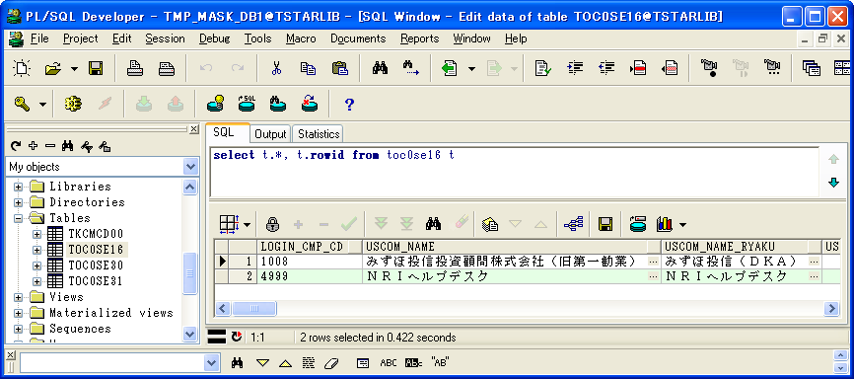

 | LOGIN_CMP_CD | USCOM_NAME | USCOM_NAME_RYAKU | USCOM_SYOZAITI | MAX_USER_ID_KENSU | TIME_OUT_JIKAN | MAX_SYOKAI_KENSU | INIT_PWD | PWD_JUFUKU_CHK_KBN | PWD_YUKOU_KIKAN | PWD_MOJI_CHK_KBN | PWD_ERROK_KAISU | MIN_PWD_MOJISU | MAX_PWD_MOJISU | PWD_MOJI_KBN | PWD_EIMOJI_OMOJI_KBN | PAST_PWD_SEDAISU | MIN_O3W_PWD_LK_TIME | O3W_PWD_WARN_TIME | MAX_KLOG_KIKAN | MAX_GLOG_KIKAN | BT_START_WAIT_TIME | GYOMU_KEITAI_KBN | ITK_CMP_CD | JTK_BNK_CD | UPD_DATE | UPD_LOGIN_CMP_CD | UPD_SID | UPD_PGMID | MAX_GLOG_KIKAN_RX | PATTERN_KBN | OLD_ITAKCD | RX_REP_FMT | GYOMU_DATA_KIKAN_RX | SYNTAX_DATA_KIKAN_D | SYNTAX_DATA_KIKAN_M | UNYO_DATA_KIKAN | SHINTK_UPD_MODE_KBN | USCOM_NAME_E | USCOM_NAME_RYAKU_E | USCOM_SYOZAITI_E | USCOM_DAIHYOU_NAME | USCOM_DAIHYOU_NAME_E | KAKUTEI_TKS_KANOU_YMD | UNYO_TRHK_DATA_KIKAN_RX | UNYO_ZNDK_DATA_KIKAN_RX | UNYO_MEG_DATA_KIKAN_RX | UNYO_SK_DATA_KIKAN_RX | DEL_GLOG_KIKAN_RX | TMONO_KEIYU_KBN | ROWID
1 | 1008 | みずほ投信投資顧問株式会社（旧第一勧業） | みずほ投信（ＤＫＡ） |  | 18 | 60 | 300 | tstar | 0 | 100 | 0 | 5 | 2 | 20 | 0 | 0 | 20 | -1 | -1 | 60 | 3 | 30 | 1 | 8 |  | 2007-01-01 | 4999 | SYSTEM |  | 3 | 3 | GI | 1 | 13 | 30 | 13 | 2 | 2 |  |  |  |  |  | 0 | 120 | 60 | 13 | 24 | 14 | 1 | AAAluOAAIAAAAeLAAA
2 | 4999 | ＮＲＩヘルプデスク | ＮＲＩヘルプデスク |  | 20 | 60 | 300 | tstar | 0 | 100 | 0 | 5 | 2 | 20 | 0 | 0 | 20 | -1 | -1 | 60 | 3 | 30 | 4 |  |  | 2007-01-01 | 4999 | SYSTEM |  | 3 | 4 | - | 1 | 13 | 30 | 13 | 2 | 2 |  |  |  |  |  | 0 | 120 | 60 | 13 | 24 | 14 | 1 | AAAluOAAIAAAAeLAAB

マスク後、テーブルTOC0SE16の状態：


ケース6-⑥
ケース6-⑥

 | LOGIN_CMP_CD | USCOM_NAME | USCOM_NAME_RYAKU | USCOM_SYOZAITI | MAX_USER_ID_KENSU | TIME_OUT_JIKAN | MAX_SYOKAI_KENSU | INIT_PWD | PWD_JUFUKU_CHK_KBN | PWD_YUKOU_KIKAN | PWD_MOJI_CHK_KBN | PWD_ERROK_KAISU | MIN_PWD_MOJISU | MAX_PWD_MOJISU | PWD_MOJI_KBN | PWD_EIMOJI_OMOJI_KBN | PAST_PWD_SEDAISU | MIN_O3W_PWD_LK_TIME | O3W_PWD_WARN_TIME | MAX_KLOG_KIKAN | MAX_GLOG_KIKAN | BT_START_WAIT_TIME | GYOMU_KEITAI_KBN | ITK_CMP_CD | JTK_BNK_CD | UPD_DATE | UPD_LOGIN_CMP_CD | UPD_SID | UPD_PGMID | MAX_GLOG_KIKAN_RX | PATTERN_KBN | OLD_ITAKCD | RX_REP_FMT | GYOMU_DATA_KIKAN_RX | SYNTAX_DATA_KIKAN_D | SYNTAX_DATA_KIKAN_M | UNYO_DATA_KIKAN | SHINTK_UPD_MODE_KBN | USCOM_NAME_E | USCOM_NAME_RYAKU_E | USCOM_SYOZAITI_E | USCOM_DAIHYOU_NAME | USCOM_DAIHYOU_NAME_E | KAKUTEI_TKS_KANOU_YMD | UNYO_TRHK_DATA_KIKAN_RX | UNYO_ZNDK_DATA_KIKAN_RX | UNYO_MEG_DATA_KIKAN_RX | UNYO_SK_DATA_KIKAN_RX | DEL_GLOG_KIKAN_RX | TMONO_KEIYU_KBN | ROWID
1 | 1008 | 会社名称１００８ | 会社略称１００８ | 所在地１００８○○○○○○○○○○○○○○○○○○○○○○○○○○○○○○○○○○○○○○○ | 18 | 60 | 300 | tstar0 | 0 | 100 | 0 | 5 | 2 | 20 | 0 | 0 | 20 | -1 | -1 | 60 | 3 | 30 | 1 | 8 |  | 2007-01-01 | 4999 | SYSTEM |  | 3 | 3 | GI | 1 | 13 | 30 | 13 | 2 | 2 | kaishameishouname | kaisharyakushouname |  | 代表名称１００８ | kaishadaihyousha | 0 | 120 | 60 | 13 | 24 | 14 | 1 | AAAlupAAGAAAAZrAAA
2 | 4999 | 会社名称４９９９ | 会社略称４９９９ | 所在地４９９９○○○○○○○○○○○○○○○○○○○○○○○○○○○○○○○○○○○○○○○ | 20 | 60 | 300 | tstar0 | 0 | 100 | 0 | 5 | 2 | 20 | 0 | 0 | 20 | -1 | -1 | 60 | 3 | 30 | 4 |  |  | 2007-01-01 | 4999 | SYSTEM |  | 3 | 4 | - | 1 | 13 | 30 | 13 | 2 | 2 | kaishameishouname | kaisharyakushouname |  | 代表名称４９９９ | kaishadaihyousha | 0 | 120 | 60 | 13 | 24 | 14 | 1 | AAAlupAAGAAAAZrAAB

